List2
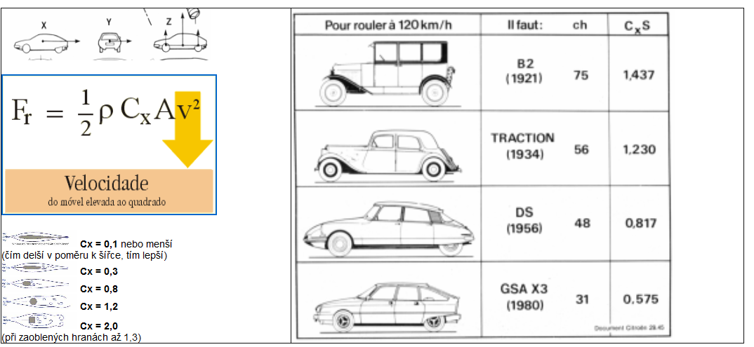
 | stupně | minuty | vteřiny | stupně |  | stupně | hodiny | hod | min | sec
zeměpisná šířka | 49 | 44 | 11 | 49.736388889 | hodinový úhel (h=0) | 90 | 6 | 6 | 0 | 0
deklinace | 0 | 0 | 0 | 0
výška h | 0 | 0 | 0 | 0 | hodinový úhel | 90 | 6 | 6 | 0 | 0

 | stupně | minuty | vteřiny | stupně |  | stupně | stupně | minuty | vteřiny
zeměpisná šířka | 49 | 44 | 0 | 49.733333333 | výška nad obzorem | 40.266666667 | 40 | 15 | 60
deklinace | 0 | 0 | 0 | 0 | tg (výšky nad obzorem) |  |  |  |  | 0.84706197095
hodinový úhel | 0 | 0 | 0 | 0

Odporová síla laminárního proudění: |  |  |  | C | 0.3
 | 38 | Kč/litr |  | ro | 1.29
 | 6 | l/100 km |  | S | 2
 | 2.28 | kč/km (nafta) |  | v | 27.8 | m/s | 100.08 | km/h

 |  |  |  | F | 299.08908 | N
 |  |  |  | P | 8314.676424 | W | 8.314676424 | kW
 | dráha za hodinu |  |  | s | 100.08 | km
 | cena za kWh |  |  |  | 27.443328924 | Kč/kWh
 |  |  |  |  | 228.1824 | Kč

tlak
 | tlak - exp | tlak lin
0 | 101325 | 101325
80 | 100317.64887 | 100325
160 | 99320.312608 | 99325
240 | 98332.891645 | 98325
320 | 97355.287407 | 97325
400 | 96387.402298 | 96325
480 | 95429.139692 | 95325
560 | 94480.403925 | 94325
640 | 93541.100283 | 93325
720 | 92611.134993 | 92325
800 | 91690.415216 | 91325
880 | 90778.849035 | 90325
960 | 89876.345447 | 89325
1040 | 88982.814354 | 88325
1120 | 88098.166552 | 87325
1200 | 87222.313726 | 86325
1280 | 86355.168439 | 85325
1360 | 85496.644122 | 84325
1440 | 84646.655068 | 83325
1520 | 83805.116419 | 82325
1600 | 82971.944165 | 81325
1680 | 82147.055129 | 80325
1760 | 81330.366959 | 79325
1840 | 80521.798127 | 78325
1920 | 79721.26791 | 77325
2000 | 78928.69639 | 76325
2080 | 78144.004444 | 75325
2160 | 77367.113735 | 74325
2240 | 76597.946704 | 73325
2320 | 75836.426565 | 72325
2400 | 75082.477294 | 71325
2480 | 74336.023622 | 70325
2560 | 73596.991031 | 69325
2640 | 72865.305741 | 68325
2720 | 72140.894707 | 67325
2800 | 71423.68561 | 66325
2880 | 70713.60685 | 65325
2960 | 70010.587539 | 64325
3040 | 69314.557493 | 63325
3120 | 68625.447227 | 62325
3200 | 67943.187945 | 61325
3280 | 67267.711537 | 60325
3360 | 66598.950568 | 59325
3440 | 65936.838275 | 58325
3520 | 65281.308559 | 57325
3600 | 64632.295977 | 56325
3680 | 63989.735737 | 55325
3760 | 63353.563691 | 54325
3840 | 62723.71633 | 53325
3920 | 62100.130774 | 52325
...

grad lin | 0.125 | hpa/m
e | 2.7182818285
p0 | 97050 | pa | 101325
ro | 1.29
g | 9.81
krok | 100
 | h | 550 | m
 | p | 90333.53 | pa
 | delta | 6716.47 | hpa
 | grad | 12.21 | hpa/100m | výška | tlak - exp | tlak lin
 |  |  |  | 0 | 97050 | 97050
 |  |  |  | 100 | 95792.724976 | 95800
 |  |  |  | 200 | 94551.737849 | 94550
 |  |  |  | 300 | 93326.827612 | 93300
 |  |  |  | 400 | 92117.78599 | 92050
 |  |  |  | 500 | 90924.407405 | 90800
 |  |  |  | 600 | 89746.488945 | 89550
 |  |  |  | 700 | 88583.830325 | 88300
 |  |  |  | 800 | 87436.233855 | 87050
 |  |  |  | 900 | 86303.504406 | 85800
 |  |  |  | 1000 | 85185.449376 | 84550
 |  |  |  | 1100 | 84081.878661 | 83300
 |  |  |  | 1200 | 82992.604616 | 82050
 |  |  |  | 1300 | 81917.44203 | 80800
 |  |  |  | 1400 | 80856.208089 | 79550
 |  |  |  | 1500 | 79808.72235 | 78300
 |  |  |  | 1600 | 78774.806705 | 77050
 |  |  |  | 1700 | 77754.285355 | 75800
 |  |  |  | 1800 | 76746.984778 | 74550
 |  |  |  | 1900 | 75752.7337 | 73300
 |  |  |  | 2000 | 74771.363065 | 72050
 |  |  |  | 2100 | 73802.706008 | 70800
 |  |  |  | 2200 | 72846.597827 | 69550
 |  |  |  | 2300 | 71902.875951 | 68300
 |  |  |  | 2400 | 70971.379917 | 67050
 |  |  |  | 2500 | 70051.95134 | 65800
 |  |  |  | 2600 | 69144.433887 | 64550
 |  |  |  | 2700 | 68248.67325 | 63300
 |  |  |  | 2800 | 67364.517121 | 62050
 |  |  |  | 2900 | 66491.815164 | 60800
 |  |  |  | 3000 | 65630.418992 | 59550
 |  |  |  | 3100 | 64780.182138 | 58300
 |  |  |  | 3200 | 63940.960035 | 57050
 |  |  |  | 3300 | 63112.609988 | 55800
 |  |  |  | 3400 | 62294.99115 | 54550
 |  |  |  | 3500 | 61487.964498 | 53300
 |  |  |  | 3600 | 60691.392813 | 52050
 |  |  |  | 3700 | 59905.14065 | 50800
 |  |  |  | 3800 | 59129.074322 | 49550
 |  |  |  | 3900 | 58363.061871 | 48300
 |  |  |  | 4000 | 57606.973051 | 47050
 |  |  |  | 4100 | 56860.6793 | 45800
 |  |  |  | 4200 | 56124.053726 | 44550
 |  |  |  | 4300 | 55396.971078 | 43300
 |  |  |  | 4400 | 54679.307728 | 42050
 |  |  |  | 4500 | 53970.941649 | 40800
 |  |  |  | 4600 | 53271.752396 | 39550
 |  |  |  | 4700 | 52581.621084 | 38300
 |  |  |  | 4800 | 51900.430369 | 37050
 |  |  |  | 4900 | 51228.064425 | 35800
 |  |  |  | 5000 | 50564.408929 | 34550
 |  |  |  | 5100 | 49909.351036 | 33300
 |  |  |  | 5200 | 49262.779366 | 32050
 |  |  |  | 5300 | 48624.583981 | 30800
 |  |  |  | 5400 | 47994.656366 | 29550
 |  |  |  | 5500 | 47372.889414 | 28300
 |  |  |  | 5600 | 46759.177403 | 27050
 |  |  |  | 5700 | 46153.415982 | 25800
 |  |  |  | 5800 | 45555.502152 | 24550
 |  |  |  | 5900 | 44965.334248 | 23300
 |  |  |  | 6000 | 44382.811922 | 22050
 |  |  |  | 6100 | 43807.836127 | 20800
 |  |  |  | 6200 | 43240.309097 | 19550
 |  |  |  | 6300 | 42680.134335 | 18300
 |  |  |  | 6400 | 42127.216592 | 17050
 |  |  |  | 6500 | 41581.461854 | 15800
 |  |  |  | 6600 | 41042.777326 | 14550
 |  |  |  | 6700 | 40511.071413 | 13300
 |  |  |  | 6800 | 39986.253708 | 12050
 |  |  |  | 6900 | 39468.234974 | 10800
 |  |  |  | 7000 | 38956.927132 | 9550
 |  |  |  | 7100 | 38452.243242 | 8300
 |  |  |  | 7200 | 37954.097492 | 7050
 |  |  |  | 7300 | 37462.40518 | 5800
 |  |  |  | 7400 | 36977.082703 | 4550
 |  |  |  | 7500 | 36498.04754 | 3300
 |  |  |  | 7600 | 36025.21824 | 2050
 |  |  |  | 7700 | 35558.514405 | 800
 |  |  |  | 7800 | 35097.856682 | -450
 |  |  |  | 7900 | 34643.166742 | -1700
 |  |  |  | 8000 | 34194.367275 | -2950
 |  |  |  | 8100 | 33751.381969 | -4200
 |  |  |  | 8200 | 33314.135502 | -5450
 |  |  |  | 8300 | 32882.553529 | -6700
 |  |  |  | 8400 | 32456.562666 | -7950
 |  |  |  | 8500 | 32036.09048 | -9200
 |  |  |  | 8600 | 31621.065478 | -10450
 |  |  |  | 8700 | 31211.417092 | -11700
 |  |  |  | 8800 | 30807.075668 | -12950
 |  |  |  | 8900 | 30407.972455 | -14200
 |  |  |  | 9000 | 30014.039593 | -15450
 |  |  |  | 9100 | 29625.210099 | -16700
 |  |  |  | 9200 | 29241.41786 | -17950
 |  |  |  | 9300 | 28862.59762 | -19200
 |  |  |  | 9400 | 28488.684965 | -20450
 |  |  |  | 9500 | 28119.616319 | -21700
 |  |  |  | 9600 | 27755.328928 | -22950
 |  |  |  | 9700 | 27395.760852 | -24200
 |  |  |  | 9800 | 27040.850951 | -25450
 |  |  |  | 9900 | 26690.538879 | -26700
 |  |  |  | 10000 | 26344.765073 | -27950
 |  |  |  | 10100 | 26003.470738 | -29200
 |  |  |  | 10200 | 25666.597845 | -30450
 |  |  |  | 10300 | 25334.089113 | -31700
 |  |  |  | 10400 | 25005.888005 | -32950
 |  |  |  | 10500 | 24681.938717 | -34200
 |  |  |  | 10600 | 24362.186165 | -35450
 |  |  |  | 10700 | 24046.575983 | -36700
 |  |  |  | 10800 | 23735.054505 | -37950
 |  |  |  | 10900 | 23427.568764 | -39200
 |  |  |  | 11000 | 23124.066475 | -40450
 |  |  |  | 11100 | 22824.496035 | -41700
 |  |  |  | 11200 | 22528.806506 | -42950
 |  |  |  | 11300 | 22236.947611 | -44200
 |  |  |  | 11400 | 21948.869725 | -45450
 |  |  |  | 11500 | 21664.523865 | -46700
 |  |  |  | 11600 | 21383.861682 | -47950
 |  |  |  | 11700 | 21106.835457 | -49200
 |  |  |  | 11800 | 20833.398083 | -50450
 |  |  |  | 11900 | 20563.50307 | -51700
 |  |  |  | 12000 | 20297.104524 | -52950
 |  |  |  | 12100 | 20034.157151 | -54200
 |  |  |  | 12200 | 19774.61624 | -55450
 |  |  |  | 12300 | 19518.437661 | -56700
 |  |  |  | 12400 | 19265.577855 | -57950
 |  |  |  | 12500 | 19015.993827 | -59200
 |  |  |  | 12600 | 18769.643141 | -60450
 |  |  |  | 12700 | 18526.483908 | -61700
 |  |  |  | 12800 | 18286.474784 | -62950
 |  |  |  | 12900 | 18049.574959 | -64200
 |  |  |  | 13000 | 17815.744152 | -65450
 |  |  |  | 13100 | 17584.942605 | -66700
 |  |  |  | 13200 | 17357.131073 | -67950
 |  |  |  | 13300 | 17132.270822 | -69200
 |  |  |  | 13400 | 16910.323617 | -70450
 |  |  |  | 13500 | 16691.251721 | -71700
 |  |  |  | 13600 | 16475.017883 | -72950
 |  |  |  | 13700 | 16261.585338 | -74200
 |  |  |  | 13800 | 16050.917795 | -75450
 |  |  |  | 13900 | 15842.979432 | -76700
 |  |  |  | 14000 | 15637.734895 | -77950
 |  |  |  | 14100 | 15435.149284 | -79200
 |  |  |  | 14200 | 15235.188154 | -80450
 |  |  |  | 14300 | 15037.817504 | -81700
 |  |  |  | 14400 | 14843.003776 | -82950
 |  |  |  | 14500 | 14650.713843 | -84200
 |  |  |  | 14600 | 14460.915012 | -85450
 |  |  |  | 14700 | 14273.575009 | -86700
 |  |  |  | 14800 | 14088.661981 | -87950
 |  |  |  | 14900 | 13906.144486 | -89200
 |  |  |  | 15000 | 13725.991492 | -90450
 |  |  |  | 15100 | 13548.172364 | -91700
 |  |  |  | 15200 | 13372.65687 | -92950
 |  |  |  | 15300 | 13199.415165 | -94200
 |  |  |  | 15400 | 13028.417792 | -95450
 |  |  |  | 15500 | 12859.635677 | -96700
 |  |  |  | 15600 | 12693.04012 | -97950
 |  |  |  | 15700 | 12528.602796 | -99200
 |  |  |  | 15800 | 12366.295744 | -100450
 |  |  |  | 15900 | 12206.091367 | -101700
 |  |  |  | 16000 | 12047.962425 | -102950
 |  |  |  | 16100 | 11891.882031 | -104200
 |  |  |  | 16200 | 11737.823646 | -105450
 |  |  |  | 16300 | 11585.761075 | -106700
 |  |  |  | 16400 | 11435.668462 | -107950
 |  |  |  | 16500 | 11287.520288 | -109200
 |  |  |  | 16600 | 11141.291361 | -110450
 |  |  |  | 16700 | 10996.956818 | -111700
 |  |  |  | 16800 | 10854.492118 | -112950
 |  |  |  | 16900 | 10713.873037 | -114200
 |  |  |  | 17000 | 10575.075664 | -115450
 |  |  |  | 17100 | 10438.076401 | -116700
 |  |  |  | 17200 | 10302.851952 | -117950
 |  |  |  | 17300 | 10169.379325 | -119200
 |  |  |  | 17400 | 10037.635826 | -120450
 |  |  |  | 17500 | 9907.5990526 | -121700
 |  |  |  | 17600 | 9779.2468956 | -122950
 |  |  |  | 17700 | 9652.5575305 | -124200
 |  |  |  | 17800 | 9527.5094161 | -125450
 |  |  |  | 17900 | 9404.08129 | -126700
 |  |  |  | 18000 | 9282.2521655 | -127950
 |  |  |  | 18100 | 9162.0013276 | -129200
 |  |  |  | 18200 | 9043.3083298 | -130450
 |  |  |  | 18300 | 8926.1529903 | -131700
 |  |  |  | 18400 | 8810.5153888 | -132950
 |  |  |  | 18500 | 8696.3758633 | -134200
 |  |  |  | 18600 | 8583.7150063 | -135450
 |  |  |  | 18700 | 8472.5136617 | -136700
 |  |  |  | 18800 | 8362.7529217 | -137950
 |  |  |  | 18900 | 8254.4141233 | -139200
 |  |  |  | 19000 | 8147.4788454 | -140450
 |  |  |  | 19100 | 8041.9289055 | -141700
 |  |  |  | 19200 | 7937.7463567 | -142950
 |  |  |  | 19300 | 7834.9134846 | -144200
 |  |  |  | 19400 | 7733.4128041 | -145450
 |  |  |  | 19500 | 7633.2270568 | -146700
 |  |  |  | 19600 | 7534.3392079 | -147950
 |  |  |  | 19700 | 7436.7324432 | -149200
 |  |  |  | 19800 | 7340.3901664 | -150450
 |  |  |  | 19900 | 7245.2959962 | -151700
 |  |  |  | 20000 | 7151.4337633 | -152950
 |  |  |  | 20100 | 7058.7875082 | -154200
 |  |  |  | 20200 | 6967.3414779 | -155450
 |  |  |  | 20300 | 6877.0801237 | -156700
 |  |  |  | 20400 | 6787.9880982 | -157950
 |  |  |  | 20500 | 6700.0502527 | -159200
 |  |  |  | 20600 | 6613.251635 | -160450
 |  |  |  | 20700 | 6527.5774865 | -161700
 |  |  |  | 20800 | 6443.0132398 | -162950
 |  |  |  | 20900 | 6359.5445162 | -164200
 |  |  |  | 21000 | 6277.1571232 | -165450
 |  |  |  | 21100 | 6195.8370524 | -166700
 |  |  |  | 21200 | 6115.5704766 | -167950
 |  |  |  | 21300 | 6036.3437479 | -169200
 |  |  |  | 21400 | 5958.1433952 | -170450
 |  |  |  | 21500 | 5880.9561218 | -171700
 |  |  |  | 21600 | 5804.7688034 | -172950
 |  |  |  | 21700 | 5729.5684856 | -174200
 |  |  |  | 21800 | 5655.342382 | -175450
 |  |  |  | 21900 | 5582.0778716 | -176700
 |  |  |  | 22000 | 5509.7624972 | -177950
 |  |  |  | 22100 | 5438.3839626 | -179200
 |  |  |  | 22200 | 5367.9301313 | -180450
 |  |  |  | 22300 | 5298.3890237 | -181700
 |  |  |  | 22400 | 5229.7488157 | -182950
 |  |  |  | 22500 | 5161.9978361 | -184200
 |  |  |  | 22600 | 5095.1245651 | -185450
 |  |  |  | 22700 | 5029.1176319 | -186700
 |  |  |  | 22800 | 4963.9658134 | -187950
 |  |  |  | 22900 | 4899.6580314 | -189200
 |  |  |  | 23000 | 4836.1833516 | -190450
 |  |  |  | 23100 | 4773.5309813 | -191700
 |  |  |  | 23200 | 4711.6902674 | -192950
 |  |  |  | 23300 | 4650.6506951 | -194200
 |  |  |  | 23400 | 4590.4018855 | -195450
 |  |  |  | 23500 | 4530.9335945 | -196700
 |  |  |  | 23600 | 4472.2357105 | -197950
 |  |  |  | 23700 | 4414.2982529 | -199200
 |  |  |  | 23800 | 4357.1113704 | -200450
 |  |  |  | 23900 | 4300.6653395 | -201700
 |  |  |  | 24000 | 4244.9505623 | -202950
 |  |  |  | 24100 | 4189.9575657 | -204200
 |  |  |  | 24200 | 4135.676999 | -205450
 |  |  |  | 24300 | 4082.0996327 | -206700
 |  |  |  | 24400 | 4029.2163569 | -207950
 |  |  |  | 24500 | 3977.0181797 | -209200
 |  |  |  | 24600 | 3925.4962258 | -210450
 |  |  |  | 24700 | 3874.6417347 | -211700
 |  |  |  | 24800 | 3824.4460595 | -212950
 |  |  |  | 24900 | 3774.9006652 | -214200
 |  |  |  | 25000 | 3725.9971276 | -215450
 |  |  |  | 25100 | 3677.7271314 | -216700
 |  |  |  | 25200 | 3630.0824692 | -217950
 |  |  |  | 25300 | 3583.0550398 | -219200
 |  |  |  | 25400 | 3536.636847 | -220450
 |  |  |  | 25500 | 3490.8199981 | -221700
 |  |  |  | 25600 | 3445.5967029 | -222950
 |  |  |  | 25700 | 3400.9592719 | -224200
 |  |  |  | 25800 | 3356.9001153 | -225450
 |  |  |  | 25900 | 3313.4117415 | -226700
 |  |  |  | 26000 | 3270.4867562 | -227950
 |  |  |  | 26100 | 3228.1178606 | -229200
 |  |  |  | 26200 | 3186.2978507 | -230450
 |  |  |  | 26300 | 3145.0196157 | -231700
 |  |  |  | 26400 | 3104.2761369 | -232950
 |  |  |  | 26500 | 3064.0604867 | -234200
 |  |  |  | 26600 | 3024.365827 | -235450
 |  |  |  | 26700 | 2985.1854085 | -236700
 |  |  |  | 26800 | 2946.5125691 | -237950
 |  |  |  | 26900 | 2908.3407333 | -239200
 |  |  |  | 27000 | 2870.6634107 | -240450
 |  |  |  | 27100 | 2833.4741947 | -241700
 |  |  |  | 27200 | 2796.7667621 | -242950
 |  |  |  | 27300 | 2760.5348713 | -244200
 |  |  |  | 27400 | 2724.7723618 | -245450
 |  |  |  | 27500 | 2689.4731527 | -246700
 |  |  |  | 27600 | 2654.6312421 | -247950
 |  |  |  | 27700 | 2620.2407057 | -249200
 |  |  |  | 27800 | 2586.295696 | -250450
 |  |  |  | 27900 | 2552.7904411 | -251700
 |  |  |  | 28000 | 2519.7192442 | -252950
 |  |  |  | 28100 | 2487.0764819 | -254200
 |  |  |  | 28200 | 2454.8566041 | -255450
 |  |  |  | 28300 | 2423.0541322 | -256700
 |  |  |  | 28400 | 2391.6636588 | -257950
 |  |  |  | 28500 | 2360.6798465 | -259200
 |  |  |  | 28600 | 2330.097427 | -260450
 |  |  |  | 28700 | 2299.9112003 | -261700
 |  |  |  | 28800 | 2270.1160338 | -262950
 |  |  |  | 28900 | 2240.7068613 | -264200
 |  |  |  | 29000 | 2211.6786823 | -265450
 |  |  |  | 29100 | 2183.026561 | -266700
 |  |  |  | 29200 | 2154.7456257 | -267950
 |  |  |  | 29300 | 2126.8310676 | -269200
 |  |  |  | 29400 | 2099.2781405 | -270450
 |  |  |  | 29500 | 2072.0821593 | -271700
 |  |  |  | 29600 | 2045.2384998 | -272950
 |  |  |  | 29700 | 2018.7425979 | -274200
 |  |  |  | 29800 | 1992.5899482 | -275450
 |  |  |  | 29900 | 1966.7761041 | -276700
 |  |  |  | 30000 | 1941.2966762 | -277950
 |  |  |  | 30100 | 1916.1473323 | -279200
 |  |  |  | 30200 | 1891.3237961 | -280450
 |  |  |  | 30300 | 1866.8218469 | -281700
 |  |  |  | 30400 | 1842.6373185 | -282950
 |  |  |  | 30500 | 1818.7660987 | -284200
 |  |  |  | 30600 | 1795.2041287 | -285450
 |  |  |  | 30700 | 1771.9474021 | -286700
 |  |  |  | 30800 | 1748.9919646 | -287950
 |  |  |  | 30900 | 1726.3339129 | -289200
 |  |  |  | 31000 | 1703.9693945 | -290450
 |  |  |  | 31100 | 1681.8946066 | -291700
 |  |  |  | 31200 | 1660.1057959 | -292950
 |  |  |  | 31300 | 1638.5992575 | -294200
 |  |  |  | 31400 | 1617.3713345 | -295450
 |  |  |  | 31500 | 1596.4184176 | -296700
 |  |  |  | 31600 | 1575.7369441 | -297950
 |  |  |  | 31700 | 1555.3233974 | -299200
 |  |  |  | 31800 | 1535.1743066 | -300450
 |  |  |  | 31900 | 1515.2862457 | -301700
 |  |  |  | 32000 | 1495.655833 | -302950
 |  |  |  | 32100 | 1476.2797307 | -304200
 |  |  |  | 32200 | 1457.1546444 | -305450
 |  |  |  | 32300 | 1438.2773219 | -306700
 |  |  |  | 32400 | 1419.6445537 | -307950
 |  |  |  | 32500 | 1401.2531715 | -309200
 |  |  |  | 32600 | 1383.1000482 | -310450
 |  |  |  | 32700 | 1365.1820972 | -311700
 |  |  |  | 32800 | 1347.4962718 | -312950
 |  |  |  | 32900 | 1330.0395649 | -314200
 |  |  |  | 33000 | 1312.8090082 | -315450
 |  |  |  | 33100 | 1295.801672 | -316700
 |  |  |  | 33200 | 1279.0146645 | -317950
 |  |  |  | 33300 | 1262.4451313 | -319200
 |  |  |  | 33400 | 1246.0902552 | -320450
 |  |  |  | 33500 | 1229.9472551 | -321700
 |  |  |  | 33600 | 1214.0133863 | -322950
 |  |  |  | 33700 | 1198.2859395 | -324200
 |  |  |  | 33800 | 1182.7622406 | -325450
 |  |  |  | 33900 | 1167.4396499 | -326700
 |  |  |  | 34000 | 1152.3155622 | -327950
 |  |  |  | 34100 | 1137.3874058 | -329200
 |  |  |  | 34200 | 1122.6526425 | -330450
 |  |  |  | 34300 | 1108.1087669 | -331700
 |  |  |  | 34400 | 1093.753306 | -332950
 |  |  |  | 34500 | 1079.583819 | -334200
 |  |  |  | 34600 | 1065.5978966 | -335450
 |  |  |  | 34700 | 1051.7931606 | -336700
 |  |  |  | 34800 | 1038.167264 | -337950
 |  |  |  | 34900 | 1024.7178897 | -339200
 |  |  |  | 35000 | 1011.442751 | -340450
 |  |  |  | 35100 | 998.3395907 | -341700
 |  |  |  | 35200 | 985.40618078 | -342950
 |  |  |  | 35300 | 972.64032215 | -344200
 |  |  |  | 35400 | 960.0398442 | -345450
 |  |  |  | 35500 | 947.60260445 | -346700
 |  |  |  | 35600 | 935.32648814 | -347950
 |  |  |  | 35700 | 923.20940794 | -349200
 |  |  |  | 35800 | 911.24930355 | -350450
 |  |  |  | 35900 | 899.44414136 | -351700
 |  |  |  | 36000 | 887.79191411 | -352950
 |  |  |  | 36100 | 876.29064054 | -354200
 |  |  |  | 36200 | 864.93836505 | -355450
 |  |  |  | 36300 | 853.73315738 | -356700
 |  |  |  | 36400 | 842.67311229 | -357950
 |  |  |  | 36500 | 831.7563492 | -359200
 |  |  |  | 36600 | 820.98101191 | -360450
 |  |  |  | 36700 | 810.34526825 | -361700
 |  |  |  | 36800 | 799.84730981 | -362950
 |  |  |  | 36900 | 789.48535158 | -364200
 |  |  |  | 37000 | 779.2576317 | -365450
 |  |  |  | 37100 | 769.16241111 | -366700
 |  |  |  | 37200 | 759.1979733 | -367950
 |  |  |  | 37300 | 749.362624 | -369200
 |  |  |  | 37400 | 739.65469086 | -370450
 |  |  |  | 37500 | 730.07252322 | -371700
 |  |  |  | 37600 | 720.61449179 | -372950
 |  |  |  | 37700 | 711.27898842 | -374200
 |  |  |  | 37800 | 702.06442574 | -375450
 |  |  |  | 37900 | 692.969237 | -376700
 |  |  |  | 38000 | 683.99187569 | -377950
 |  |  |  | 38100 | 675.13081539 | -379200
 |  |  |  | 38200 | 666.38454942 | -380450
 |  |  |  | 38300 | 657.75159063 | -381700
 |  |  |  | 38400 | 649.23047114 | -382950
 |  |  |  | 38500 | 640.81974206 | -384200
 |  |  |  | 38600 | 632.51797332 | -385450
 |  |  |  | 38700 | 624.32375332 | -386700
 |  |  |  | 38800 | 616.2356888 | -387950
 |  |  |  | 38900 | 608.25240451 | -389200
 |  |  |  | 39000 | 600.37254303 | -390450
 |  |  |  | 39100 | 592.59476452 | -391700
 |  |  |  | 39200 | 584.91774652 | -392950
 |  |  |  | 39300 | 577.34018368 | -394200
 |  |  |  | 39400 | 569.86078756 | -395450
 |  |  |  | 39500 | 562.47828642 | -396700
 |  |  |  | 39600 | 555.19142499 | -397950
 |  |  |  | 39700 | 547.99896428 | -399200
 |  |  |  | 39800 | 540.89968132 | -400450
 |  |  |  | 39900 | 533.89236901 | -401700
 |  |  |  | 40000 | 526.97583587 | -402950
 |  |  |  | 40100 | 520.14890586 | -404200
 |  |  |  | 40200 | 513.41041819 | -405450
 |  |  |  | 40300 | 506.75922709 | -406700
 |  |  |  | 40400 | 500.19420165 | -407950
 |  |  |  | 40500 | 493.71422558 | -409200
 |  |  |  | 40600 | 487.31819709 | -410450
 |  |  |  | 40700 | 481.00502864 | -411700
 |  |  |  | 40800 | 474.77364679 | -412950
 |  |  |  | 40900 | 468.62299199 | -414200
 |  |  |  | 41000 | 462.55201843 | -415450
 |  |  |  | 41100 | 456.55969385 | -416700
 |  |  |  | 41200 | 450.64499936 | -417950
 |  |  |  | 41300 | 444.80692927 | -419200
 |  |  |  | 41400 | 439.04449091 | -420450
 |  |  |  | 41500 | 433.35670448 | -421700
 |  |  |  | 41600 | 427.74260287 | -422950
 |  |  |  | 41700 | 422.2012315 | -424200
 |  |  |  | 41800 | 416.73164816 | -425450
 |  |  |  | 41900 | 411.33292283 | -426700
 |  |  |  | 42000 | 406.00413756 | -427950
 |  |  |  | 42100 | 400.74438627 | -429200
 |  |  |  | 42200 | 395.55277465 | -430450
 |  |  |  | 42300 | 390.42841994 | -431700
 |  |  |  | 42400 | 385.37045084 | -432950
 |  |  |  | 42500 | 380.37800733 | -434200
 |  |  |  | 42600 | 375.45024052 | -435450
 |  |  |  | 42700 | 370.58631255 | -436700
 |  |  |  | 42800 | 365.78539637 | -437950
 |  |  |  | 42900 | 361.04667568 | -439200
 |  |  |  | 43000 | 356.36934473 | -440450
 |  |  |  | 43100 | 351.75260824 | -441700
 |  |  |  | 43200 | 347.1956812 | -442950
 |  |  |  | 43300 | 342.69778879 | -444200
 |  |  |  | 43400 | 338.25816622 | -445450
 |  |  |  | 43500 | 333.8760586 | -446700
 |  |  |  | 43600 | 329.55072084 | -447950
 |  |  |  | 43700 | 325.28141748 | -449200
 |  |  |  | 43800 | 321.06742262 | -450450
 |  |  |  | 43900 | 316.90801971 | -451700
 |  |  |  | 44000 | 312.80250155 | -452950
 |  |  |  | 44100 | 308.75017004 | -454200
 |  |  |  | 44200 | 304.75033616 | -455450
 |  |  |  | 44300 | 300.80231982 | -456700
 |  |  |  | 44400 | 296.90544971 | -457950
 |  |  |  | 44500 | 293.05906324 | -459200
 |  |  |  | 44600 | 289.26250641 | -460450
 |  |  |  | 44700 | 285.51513366 | -461700
 |  |  |  | 44800 | 281.81630784 | -462950
 |  |  |  | 44900 | 278.1654 | -464200
 |  |  |  | 45000 | 274.56178939 | -465450
 |  |  |  | 45100 | 271.00486326 | -466700
 |  |  |  | 45200 | 267.49401683 | -467950
 |  |  |  | 45300 | 264.02865314 | -469200
 |  |  |  | 45400 | 260.60818296 | -470450
 |  |  |  | 45500 | 257.23202469 | -471700
 |  |  |  | 45600 | 253.89960429 | -472950
 |  |  |  | 45700 | 250.61035513 | -474200
 |  |  |  | 45800 | 247.36371792 | -475450
 |  |  |  | 45900 | 244.15914065 | -476700
 |  |  |  | 46000 | 240.99607842 | -477950
 |  |  |  | 46100 | 237.87399341 | -479200
 |  |  |  | 46200 | 234.79235476 | -480450
 |  |  |  | 46300 | 231.75063849 | -481700
 |  |  |  | 46400 | 228.74832742 | -482950
 |  |  |  | 46500 | 225.78491105 | -484200
 |  |  |  | 46600 | 222.8598855 | -485450
 |  |  |  | 46700 | 219.97275342 | -486700
 |  |  |  | 46800 | 217.12302391 | -487950
 |  |  |  | 46900 | 214.31021242 | -489200
 |  |  |  | 47000 | 211.53384068 | -490450
 |  |  |  | 47100 | 208.79343661 | -491700
 |  |  |  | 47200 | 206.08853426 | -492950
 |  |  |  | 47300 | 203.41867371 | -494200
 |  |  |  | 47400 | 200.78340098 | -495450
 |  |  |  | 47500 | 198.18226801 | -496700
 |  |  |  | 47600 | 195.6148325 | -497950
 |  |  |  | 47700 | 193.08065792 | -499200
 |  |  |  | 47800 | 190.57931336 | -500450
 |  |  |  | 47900 | 188.11037353 | -501700
 |  |  |  | 48000 | 185.67341862 | -502950
 |  |  |  | 48100 | 183.26803426 | -504200
 |  |  |  | 48200 | 180.89381146 | -505450
 |  |  |  | 48300 | 178.55034654 | -506700
 |  |  |  | 48400 | 176.23724101 | -507950
 |  |  |  | 48500 | 173.95410158 | -509200
 |  |  |  | 48600 | 171.70054004 | -510450
 |  |  |  | 48700 | 169.47617322 | -511700
 |  |  |  | 48800 | 167.28062288 | -512950
 |  |  |  | 48900 | 165.11351573 | -514200
 |  |  |  | 49000 | 162.97448328 | -515450
 |  |  |  | 49100 | 160.86316182 | -516700
 |  |  |  | 49200 | 158.77919236 | -517950
 |  |  |  | 49300 | 156.72222057 | -519200
 |  |  |  | 49400 | 154.69189667 | -520450
 |  |  |  | 49500 | 152.68787547 | -521700
 |  |  |  | 49600 | 150.7098162 | -522950
 |  |  |  | 49700 | 148.75738252 | -524200
 |  |  |  | 49800 | 146.83024247 | -525450
 |  |  |  | 49900 | 144.92806837 | -526700
 |  |  |  | 50000 | 143.05053678 | -527950
 |  |  |  | 50100 | 141.19732847 | -529200
 |  |  |  | 50200 | 139.36812832 | -530450
 |  |  |  | 50300 | 137.56262531 | -531700
 |  |  |  | 50400 | 135.78051245 | -532950
 |  |  |  | 50500 | 134.02148672 | -534200
 |  |  |  | 50600 | 132.28524903 | -535450
 |  |  |  | 50700 | 130.57150416 | -536700
 |  |  |  | 50800 | 128.87996071 | -537950
 |  |  |  | 50900 | 127.21033108 | -539200
 |  |  |  | 51000 | 125.56233137 | -540450
 |  |  |  | 51100 | 123.93568136 | -541700
 |  |  |  | 51200 | 122.33010448 | -542950
 |  |  |  | 51300 | 120.74532771 | -544200
 |  |  |  | 51400 | 119.1810816 | -545450
 |  |  |  | 51500 | 117.63710018 | -546700
 |  |  |  | 51600 | 116.11312091 | -547950
 |  |  |  | 51700 | 114.60888467 | -549200
 |  |  |  | 51800 | 113.12413569 | -550450
 |  |  |  | 51900 | 111.65862152 | -551700
 |  |  |  | 52000 | 110.21209297 | -552950
 |  |  |  | 52100 | 108.78430408 | -554200
 |  |  |  | 52200 | 107.37501208 | -555450
 |  |  |  | 52300 | 105.98397734 | -556700
 |  |  |  | 52400 | 104.61096335 | -557950
 |  |  |  | 52500 | 103.25573665 | -559200
 |  |  |  | 52600 | 101.9180668 | -560450
 |  |  |  | 52700 | 100.59772636 | -561700
 |  |  |  | 52800 | 99.294490822 | -562950
 |  |  |  | 52900 | 98.008138598 | -564200
 |  |  |  | 53000 | 96.738450964 | -565450
 |  |  |  | 53100 | 95.485212033 | -566700
 |  |  |  | 53200 | 94.248208712 | -567950
 |  |  |  | 53300 | 93.02723067 | -569200
 |  |  |  | 53400 | 91.822070303 | -570450
 |  |  |  | 53500 | 90.632522691 | -571700
 |  |  |  | 53600 | 89.458385575 | -572950
 |  |  |  | 53700 | 88.299459311 | -574200
 |  |  |  | 53800 | 87.155546844 | -575450
 |  |  |  | 53900 | 86.026453673 | -576700
 |  |  |  | 54000 | 84.911987814 | -577950
 |  |  |  | 54100 | 83.811959771 | -579200
 |  |  |  | 54200 | 82.726182504 | -580450
 |  |  |  | 54300 | 81.654471395 | -581700
 |  |  |  | 54400 | 80.596644218 | -582950
 |  |  |  | 54500 | 79.552521108 | -584200
 |  |  |  | 54600 | 78.52192453 | -585450
 |  |  |  | 54700 | 77.504679248 | -586700
 |  |  |  | 54800 | 76.500612298 | -587950
 |  |  |  | 54900 | 75.509552956 | -589200
 |  |  |  | 55000 | 74.531332708 | -590450
 |  |  |  | 55100 | 73.565785226 | -591700
 |  |  |  | 55200 | 72.612746335 | -592950
 |  |  |  | 55300 | 71.672053986 | -594200
 |  |  |  | 55400 | 70.743548232 | -595450
 |  |  |  | 55500 | 69.827071196 | -596700
 |  |  |  | 55600 | 68.922467048 | -597950
 |  |  |  | 55700 | 68.029581974 | -599200
 |  |  |  | 55800 | 67.148264155 | -600450
 |  |  |  | 55900 | 66.278363738 | -601700
 |  |  |  | 56000 | 65.419732812 | -602950
 |  |  |  | 56100 | 64.572225381 | -604200
 |  |  |  | 56200 | 63.735697341 | -605450
 |  |  |  | 56300 | 62.910006456 | -606700
 |  |  |  | 56400 | 62.09501233 | -607950
 |  |  |  | 56500 | 61.290576388 | -609200
 |  |  |  | 56600 | 60.49656185 | -610450
 |  |  |  | 56700 | 59.712833707 | -611700
 |  |  |  | 56800 | 58.9392587 | -612950
 |  |  |  | 56900 | 58.175705295 | -614200
 |  |  |  | 57000 | 57.422043664 | -615450
 |  |  |  | 57100 | 56.67814566 | -616700
 |  |  |  | 57200 | 55.943884795 | -617950
 |  |  |  | 57300 | 55.21913622 | -619200
 |  |  |  | 57400 | 54.503776706 | -620450
 |  |  |  | 57500 | 53.797684618 | -621700
 |  |  |  | 57600 | 53.100739896 | -622950
 |  |  |  | 57700 | 52.412824038 | -624200
 |  |  |  | 57800 | 51.733820075 | -625450
 |  |  |  | 57900 | 51.063612554 | -626700
 |  |  |  | 58000 | 50.402087518 | -627950
 |  |  |  | 58100 | 49.749132487 | -629200
 |  |  |  | 58200 | 49.104636436 | -630450
 |  |  |  | 58300 | 48.46848978 | -631700
 |  |  |  | 58400 | 47.840584353 | -632950
 |  |  |  | 58500 | 47.220813391 | -634200
 |  |  |  | 58600 | 46.609071512 | -635450
 |  |  |  | 58700 | 46.005254701 | -636700
 |  |  |  | 58800 | 45.409260289 | -637950
 |  |  |  | 58900 | 44.820986937 | -639200
 |  |  |  | 59000 | 44.240334619 | -640450
 |  |  |  | 59100 | 43.667204605 | -641700
 |  |  |  | 59200 | 43.101499446 | -642950
 |  |  |  | 59300 | 42.543122952 | -644200
 |  |  |  | 59400 | 41.99198018 | -645450
 |  |  |  | 59500 | 41.44797742 | -646700
 |  |  |  | 59600 | 40.911022172 | -647950
 |  |  |  | 59700 | 40.381023136 | -649200
 |  |  |  | 59800 | 39.857890196 | -650450
 |  |  |  | 59900 | 39.341534402 | -651700
 |  |  |  | 60000 | 38.831867955 | -652950
 |  |  |  | 60100 | 38.328804197 | -654200
 |  |  |  | 60200 | 37.83225759 | -655450
 |  |  |  | 60300 | 37.342143704 | -656700
 |  |  |  | 60400 | 36.858379205 | -657950
 |  |  |  | 60500 | 36.380881837 | -659200
 |  |  |  | 60600 | 35.909570409 | -660450
 |  |  |  | 60700 | 35.444364783 | -661700
 |  |  |  | 60800 | 34.985185858 | -662950
 |  |  |  | 60900 | 34.531955561 | -664200
 |  |  |  | 61000 | 34.084596825 | -665450
 |  |  |  | 61100 | 33.643033587 | -666700
 |  |  |  | 61200 | 33.207190765 | -667950
 |  |  |  | 61300 | 32.776994252 | -669200
 |  |  |  | 61400 | 32.3523709 | -670450
 |  |  |  | 61500 | 31.933248511 | -671700
 |  |  |  | 61600 | 31.519555818 | -672950
 |  |  |  | 61700 | 31.111222482 | -674200
 |  |  |  | 61800 | 30.708179071 | -675450
 |  |  |  | 61900 | 30.310357056 | -676700
 |  |  |  | 62000 | 29.917688793 | -677950
 |  |  |  | 62100 | 29.530107516 | -679200
 |  |  |  | 62200 | 29.147547324 | -680450
 |  |  |  | 62300 | 28.769943169 | -681700
 |  |  |  | 62400 | 28.397230845 | -682950
 |  |  |  | 62500 | 28.02934698 | -684200
 |  |  |  | 62600 | 27.666229021 | -685450
 |  |  |  | 62700 | 27.307815227 | -686700
 |  |  |  | 62800 | 26.954044654 | -687950
 |  |  |  | 62900 | 26.604857151 | -689200
 |  |  |  | 63000 | 26.260193345 | -690450
 |  |  |  | 63100 | 25.919994631 | -691700
 |  |  |  | 63200 | 25.584203164 | -692950
 |  |  |  | 63300 | 25.252761848 | -694200
 |  |  |  | 63400 | 24.925614329 | -695450
 |  |  |  | 63500 | 24.602704979 | -696700
 |  |  |  | 63600 | 24.283978895 | -697950
 |  |  |  | 63700 | 23.969381881 | -699200
 |  |  |  | 63800 | 23.658860447 | -700450
 |  |  |  | 63900 | 23.352361793 | -701700
 |  |  |  | 64000 | 23.049833805 | -702950
 |  |  |  | 64100 | 22.751225043 | -704200
 |  |  |  | 64200 | 22.456484734 | -705450
 |  |  |  | 64300 | 22.165562762 | -706700
 |  |  |  | 64400 | 21.878409661 | -707950
 |  |  |  | 64500 | 21.594976605 | -709200
 |  |  |  | 64600 | 21.315215402 | -710450
 |  |  |  | 64700 | 21.039078483 | -711700
 |  |  |  | 64800 | 20.766518897 | -712950
 |  |  |  | 64900 | 20.497490297 | -714200
 |  |  |  | 65000 | 20.231946942 | -715450
 |  |  |  | 65100 | 19.96984368 | -716700
 |  |  |  | 65200 | 19.711135945 | -717950
 |  |  |  | 65300 | 19.455779748 | -719200
 |  |  |  | 65400 | 19.20373167 | -720450
 |  |  |  | 65500 | 18.954948855 | -721700
 |  |  |  | 65600 | 18.709389001 | -722950
 |  |  |  | 65700 | 18.467010356 | -724200
 |  |  |  | 65800 | 18.227771707 | -725450
 |  |  |  | 65900 | 17.991632376 | -726700
 |  |  |  | 66000 | 17.758552211 | -727950
 |  |  |  | 66100 | 17.52849158 | -729200
 |  |  |  | 66200 | 17.301411367 | -730450
 |  |  |  | 66300 | 17.07727296 | -731700
 |  |  |  | 66400 | 16.856038248 | -732950
 |  |  |  | 66500 | 16.637669615 | -734200
 |  |  |  | 66600 | 16.422129929 | -735450
 |  |  |  | 66700 | 16.209382543 | -736700
 |  |  |  | 66800 | 15.999391283 | -737950
 |  |  |  | 66900 | 15.792120442 | -739200
 |  |  |  | 67000 | 15.587534779 | -740450
 |  |  |  | 67100 | 15.385599507 | -741700
 |  |  |  | 67200 | 15.18628029 | -742950
 |  |  |  | 67300 | 14.989543238 | -744200
 |  |  |  | 67400 | 14.795354898 | -745450
 |  |  |  | 67500 | 14.603682254 | -746700
 |  |  |  | 67600 | 14.414492712 | -747950
 |  |  |  | 67700 | 14.227754107 | -749200
 |  |  |  | 67800 | 14.043434685 | -750450
 |  |  |  | 67900 | 13.861503107 | -751700
 |  |  |  | 68000 | 13.681928437 | -752950
 |  |  |  | 68100 | 13.504680144 | -754200
 |  |  |  | 68200 | 13.329728087 | -755450
 |  |  |  | 68300 | 13.157042521 | -756700
 |  |  |  | 68400 | 12.986594083 | -757950
 |  |  |  | 68500 | 12.81835379 | -759200
 |  |  |  | 68600 | 12.652293037 | -760450
 |  |  |  | 68700 | 12.488383588 | -761700
 |  |  |  | 68800 | 12.326597573 | -762950
 |  |  |  | 68900 | 12.166907482 | -764200
 |  |  |  | 69000 | 12.009286164 | -765450
 |  |  |  | 69100 | 11.853706818 | -766700
 |  |  |  | 69200 | 11.70014299 | -767950
 |  |  |  | 69300 | 11.548568569 | -769200
 |  |  |  | 69400 | 11.398957782 | -770450
 |  |  |  | 69500 | 11.251285192 | -771700
 |  |  |  | 69600 | 11.105525688 | -772950
 |  |  |  | 69700 | 10.961654487 | -774200
 |  |  |  | 69800 | 10.819647125 | -775450
 |  |  |  | 69900 | 10.679479458 | -776700
 |  |  |  | 70000 | 10.541127652 | -777950
 |  |  |  | 70100 | 10.404568182 | -779200
 |  |  |  | 70200 | 10.26977783 | -780450
 |  |  |  | 70300 | 10.136733675 | -781700
 |  |  |  | 70400 | 10.005413098 | -782950
 |  |  |  | 70500 | 9.8757937674 | -784200
 |  |  |  | 70600 | 9.7478536453 | -785450
 |  |  |  | 70700 | 9.6215709773 | -786700
 |  |  |  | 70800 | 9.4969242912 | -787950
 |  |  |  | 70900 | 9.373892393 | -789200
 |  |  |  | 71000 | 9.2524543632 | -790450
 |  |  |  | 71100 | 9.1325895535 | -791700
 |  |  |  | 71200 | 9.0142775828 | -792950
 |  |  |  | 71300 | 8.8974983343 | -794200
 |  |  |  | 71400 | 8.7822319517 | -795450
 |  |  |  | 71500 | 8.6684588358 | -796700
 |  |  |  | 71600 | 8.5561596417 | -797950
 |  |  |  | 71700 | 8.4453152746 | -799200
 |  |  |  | 71800 | 8.3359068875 | -800450
 |  |  |  | 71900 | 8.2279158774 | -801700
 |  |  |  | 72000 | 8.1213238822 | -802950
 |  |  |  | 72100 | 8.0161127778 | -804200
 |  |  |  | 72200 | 7.9122646749 | -805450
 |  |  |  | 72300 | 7.8097619158 | -806700
 |  |  |  | 72400 | 7.7085870719 | -807950
 |  |  |  | 72500 | 7.60872294 | -809200
 |  |  |  | 72600 | 7.51015254 | -810450
 |  |  |  | 72700 | 7.4128591117 | -811700
 |  |  |  | 72800 | 7.316826112 | -812950
 |  |  |  | 72900 | 7.2220372122 | -814200
 |  |  |  | 73000 | 7.128476295 | -815450
 |  |  |  | 73100 | 7.0361274521 | -816700
 |  |  |  | 73200 | 6.9449749811 | -817950
 |  |  |  | 73300 | 6.855003383 | -819200
 |  |  |  | 73400 | 6.7661973599 | -820450
 |  |  |  | 73500 | 6.6785418117 | -821700
 |  |  |  | 73600 | 6.5920218342 | -822950
 |  |  |  | 73700 | 6.5066227161 | -824200
 |  |  |  | 73800 | 6.4223299367 | -825450
 |  |  |  | 73900 | 6.3391291637 | -826700
 |  |  |  | 74000 | 6.25700625 | -827950
 |  |  |  | 74100 | 6.1759472321 | -829200
 |  |  |  | 74200 | 6.0959383273 | -830450
 |  |  |  | 74300 | 6.0169659316 | -831700
 |  |  |  | 74400 | 5.9390166169 | -832950
 |  |  |  | 74500 | 5.8620771294 | -834200
 |  |  |  | 74600 | 5.7861343868 | -835450
 |  |  |  | 74700 | 5.7111754765 | -836700
 |  |  |  | 74800 | 5.6371876528 | -837950
 |  |  |  | 74900 | 5.5641583355 | -839200
 |  |  |  | 75000 | 5.4920751072 | -840450
 |  |  |  | 75100 | 5.4209257114 | -841700
 |  |  |  | 75200 | 5.3506980503 | -842950
 |  |  |  | 75300 | 5.281380183 | -844200
 |  |  |  | 75400 | 5.2129603232 | -845450
 |  |  |  | 75500 | 5.1454268372 | -846700
 |  |  |  | 75600 | 5.0787682421 | -847950
 |  |  |  | 75700 | 5.0129732038 | -849200
 |  |  |  | 75800 | 4.948030535 | -850450
 |  |  |  | 75900 | 4.8839291933 | -851700
 |  |  |  | 76000 | 4.8206582794 | -852950
 |  |  |  | 76100 | 4.7582070351 | -854200
 |  |  |  | 76200 | 4.6965648418 | -855450
 |  |  |  | 76300 | 4.6357212181 | -856700
 |  |  |  | 76400 | 4.5756658187 | -857950
 |  |  |  | 76500 | 4.5163884323 | -859200
 |  |  |  | 76600 | 4.4578789797 | -860450
 |  |  |  | 76700 | 4.4001275124 | -861700
 |  |  |  | 76800 | 4.3431242107 | -862950
 |  |  |  | 76900 | 4.2868593823 | -864200
 |  |  |  | 77000 | 4.2313234603 | -865450
 |  |  |  | 77100 | 4.1765070017 | -866700
 |  |  |  | 77200 | 4.1224006859 | -867950
 |  |  |  | 77300 | 4.0689953132 | -869200
 |  |  |  | 77400 | 4.0162818028 | -870450
 |  |  |  | 77500 | 3.9642511918 | -871700
 |  |  |  | 77600 | 3.9128946332 | -872950
 |  |  |  | 77700 | 3.8622033947 | -874200
 |  |  |  | 77800 | 3.8121688572 | -875450
 |  |  |  | 77900 | 3.7627825131 | -876700
 |  |  |  | 78000 | 3.7140359652 | -877950
 |  |  |  | 78100 | 3.6659209249 | -879200
 |  |  |  | 78200 | 3.6184292111 | -880450
 |  |  |  | 78300 | 3.5715527487 | -881700
 |  |  |  | 78400 | 3.5252835672 | -882950
 |  |  |  | 78500 | 3.4796137992 | -884200
 |  |  |  | 78600 | 3.4345356794 | -885450
 |  |  |  | 78700 | 3.3900415431 | -886700
 |  |  |  | 78800 | 3.3461238248 | -887950
 |  |  |  | 78900 | 3.302775057 | -889200
 |  |  |  | 79000 | 3.2599878691 | -890450
 |  |  |  | 79100 | 3.2177549857 | -891700
 |  |  |  | 79200 | 3.176069226 | -892950
 |  |  |  | 79300 | 3.134923502 | -894200
 |  |  |  | 79400 | 3.0943108176 | -895450
 |  |  |  | 79500 | 3.0542242673 | -896700
 |  |  |  | 79600 | 3.014657035 | -897950
 |  |  |  | 79700 | 2.9756023931 | -899200
 |  |  |  | 79800 | 2.937053701 | -900450
 |  |  |  | 79900 | 2.8990044041 | -901700
 |  |  |  | 80000 | 2.8614480328 | -902950
 |  |  |  | 80100 | 2.8243782014 | -904200
 |  |  |  | 80200 | 2.7877886066 | -905450
 |  |  |  | 80300 | 2.7516730271 | -906700
 |  |  |  | 80400 | 2.7160253221 | -907950
 |  |  |  | 80500 | 2.6808394303 | -909200
 |  |  |  | 80600 | 2.6461093688 | -910450
 |  |  |  | 80700 | 2.6118292326 | -911700
 |  |  |  | 80800 | 2.5779931928 | -912950
 |  |  |  | 80900 | 2.5445954962 | -914200
 |  |  |  | 81000 | 2.5116304641 | -915450
 |  |  |  | 81100 | 2.4790924914 | -916700
 |  |  |  | 81200 | 2.4469760455 | -917950
 |  |  |  | 81300 | 2.4152756656 | -919200
 |  |  |  | 81400 | 2.3839859617 | -920450
 |  |  |  | 81500 | 2.3531016133 | -921700
 |  |  |  | 81600 | 2.3226173692 | -922950
 |  |  |  | 81700 | 2.2925280461 | -924200
 |  |  |  | 81800 | 2.2628285278 | -925450
 |  |  |  | 81900 | 2.2335137643 | -926700
 |  |  |  | 82000 | 2.2045787713 | -927950
 |  |  |  | 82100 | 2.1760186288 | -929200
 |  |  |  | 82200 | 2.1478284807 | -930450
 |  |  |  | 82300 | 2.1200035337 | -931700
 |  |  |  | 82400 | 2.0925390567 | -932950
 |  |  |  | 82500 | 2.0654303798 | -934200
 |  |  |  | 82600 | 2.0386728936 | -935450
 |  |  |  | 82700 | 2.0122620486 | -936700
 |  |  |  | 82800 | 1.9861933539 | -937950
 |  |  |  | 82900 | 1.9604623771 | -939200
 |  |  |  | 83000 | 1.9350647431 | -940450
 |  |  |  | 83100 | 1.9099961334 | -941700
 |  |  |  | 83200 | 1.8852522855 | -942950
 |  |  |  | 83300 | 1.8608289922 | -944200
 |  |  |  | 83400 | 1.8367221008 | -945450
 |  |  |  | 83500 | 1.8129275122 | -946700
 |  |  |  | 83600 | 1.7894411806 | -947950
 |  |  |  | 83700 | 1.7662591125 | -949200
 |  |  |  | 83800 | 1.7433773663 | -950450
 |  |  |  | 83900 | 1.7207920513 | -951700
 |  |  |  | 84000 | 1.6984993273 | -952950
 |  |  |  | 84100 | 1.6764954037 | -954200
 |  |  |  | 84200 | 1.6547765392 | -955450
 |  |  |  | 84300 | 1.6333390409 | -956700
 |  |  |  | 84400 | 1.6121792636 | -957950
 |  |  |  | 84500 | 1.5912936096 | -959200
 |  |  |  | 84600 | 1.5706785276 | -960450
 |  |  |  | 84700 | 1.5503305123 | -961700
 |  |  |  | 84800 | 1.5302461039 | -962950
 |  |  |  | 84900 | 1.5104218874 | -964200
 |  |  |  | 85000 | 1.4908544921 | -965450
 |  |  |  | 85100 | 1.4715405909 | -966700
 |  |  |  | 85200 | 1.4524768996 | -967950
 |  |  |  | 85300 | 1.433660177 | -969200
 |  |  |  | 85400 | 1.4150872236 | -970450
 |  |  |  | 85500 | 1.3967548812 | -971700
 |  |  |  | 85600 | 1.3786600329 | -972950
 |  |  |  | 85700 | 1.3607996019 | -974200
 |  |  |  | 85800 | 1.3431705514 | -975450
 |  |  |  | 85900 | 1.3257698839 | -976700
 |  |  |  | 86000 | 1.3085946406 | -977950
 |  |  |  | 86100 | 1.2916419012 | -979200
 |  |  |  | 86200 | 1.2749087831 | -980450
 |  |  |  | 86300 | 1.2583924413 | -981700
 |  |  |  | 86400 | 1.2420900674 | -982950
 |  |  |  | 86500 | 1.2259988895 | -984200
 |  |  |  | 86600 | 1.2101161715 | -985450
 |  |  |  | 86700 | 1.1944392128 | -986700
 |  |  |  | 86800 | 1.1789653479 | -987950
 |  |  |  | 86900 | 1.1636919457 | -989200
 |  |  |  | 87000 | 1.1486164091 | -990450
 |  |  |  | 87100 | 1.133736175 | -991700
 |  |  |  | 87200 | 1.1190487131 | -992950
 |  |  |  | 87300 | 1.1045515261 | -994200
 |  |  |  | 87400 | 1.090242149 | -995450
 |  |  |  | 87500 | 1.0761181488 | -996700
 |  |  |  | 87600 | 1.0621771238 | -997950
 |  |  |  | 87700 | 1.0484167037 | -999200
 |  |  |  | 87800 | 1.0348345488 | -1000450
 |  |  |  | 87900 | 1.0214283496 | -1001700
 |  |  |  | 88000 | 1.0081958266 | -1002950
 |  |  |  | 88100 | 0.99513472994 | -1004200
 |  |  |  | 88200 | 0.98224283873 | -1005450
 |  |  |  | 88300 | 0.96951796095 | -1006700
 |  |  |  | 88400 | 0.95695793294 | -1007950
 |  |  |  | 88500 | 0.9445606191 | -1009200
 |  |  |  | 88600 | 0.93232391147 | -1010450
 |  |  |  | 88700 | 0.92024572941 | -1011700
 |  |  |  | 88800 | 0.90832401924 | -1012950
 |  |  |  | 88900 | 0.89655675388 | -1014200
 |  |  |  | 89000 | 0.88494193251 | -1015450
 |  |  |  | 89100 | 0.87347758022 | -1016700
 |  |  |  | 89200 | 0.8621617477 | -1017950
 |  |  |  | 89300 | 0.85099251089 | -1019200
 |  |  |  | 89400 | 0.83996797065 | -1020450
 |  |  |  | 89500 | 0.82908625246 | -1021700
 |  |  |  | 89600 | 0.81834550606 | -1022950
 |  |  |  | 89700 | 0.80774390517 | -1024200
 |  |  |  | 89800 | 0.79727964718 | -1025450
 |  |  |  | 89900 | 0.78695095282 | -1026700
 |  |  |  | 90000 | 0.77675606587 | -1027950
 |  |  |  | 90100 | 0.76669325287 | -1029200
 |  |  |  | 90200 | 0.75676080281 | -1030450
 |  |  |  | 90300 | 0.74695702685 | -1031700
 |  |  |  | 90400 | 0.73728025803 | -1032950
 |  |  |  | 90500 | 0.72772885098 | -1034200
 |  |  |  | 90600 | 0.71830118164 | -1035450
 |  |  |  | 90700 | 0.70899564701 | -1036700
 |  |  |  | 90800 | 0.69981066485 | -1037950
 |  |  |  | 90900 | 0.69074467339 | -1039200
 |  |  |  | 91000 | 0.68179613113 | -1040450
 |  |  |  | 91100 | 0.67296351653 | -1041700
 |  |  |  | 91200 | 0.66424532774 | -1042950
 |  |  |  | 91300 | 0.6556400824 | -1044200
 |  |  |  | 91400 | 0.64714631732 | -1045450
 |  |  |  | 91500 | 0.6387625883 | -1046700
 |  |  |  | 91600 | 0.63048746982 | -1047950

STR
 | faktor gama
0 | 1.000000000000000000000000000000
100000 | 1.000000055555560152242833282799
200000 | 1.000000222222296342167169314052
300000 | 1.000000500000374881182096942212
400000 | 1.000000888890073991177587231505
500000 | 1.000001388891782472256863911753
600000 | 1.000002000005999924781008303398
700000 | 1.000002722233338081636588867696
800000 | 1.000003555574518587789611956396
900000 | 1.000004500030375220731571062061
1000000 | 1.000005555601852336167212342843
1100000 | 1.000006722290005312103744472552
1200000 | 1.000008000096001214984653415740
1300000 | 1.000009389021117911511282727588
1400000 | 1.000010889066743846598228628864
1500000 | 1.000012500234380041774784331210
1600000 | 1.000014222525636764515866161673
1700000 | 1.000016055942237303000297288236
1800000 | 1.000018000486014635441733844345
1900000 | 1.000020056158913650534714179230
2000000 | 1.000022222962990481320844082802
2100000 | 1.000024500900411839054982010566
2200000 | 1.000026889973456123428263708774
2300000 | 1.000029390184512534389682514302
2400000 | 1.000032001536081960324509054772
2500000 | 1.000034724030776089875871548429
2600000 | 1.000037557671317633989360729174
2700000 | 1.000040502460540992046844621655
2800000 | 1.000043558401391807777258691203
2900000 | 1.000046725496926303122791068745
3000000 | 1.000050003750312610506512100983
3100000 | 1.000053393164829662609349725244
3200000 | 1.000056893743867636459299319540
3300000 | 1.000060505490928619565238477662
3400000 | 1.000064228409625277649297458993
3500000 | 1.000068062503681520780673963600
3600000 | 1.000072007776933169509447907330
3700000 | 1.000076064233326844643556796655
3800000 | 1.000080231876920411338005578727
3900000 | 1.000084510711883645228681416484
4000000 | 1.000088900742496900164724138449
4100000 | 1.000093401973152218431550863897
4200000 | 1.000098014408353330750856002851
4300000 | 1.000102738052714990146796480985
4400000 | 1.000107572910962971945991739631
4500000 | 1.000112518987935406045153285959
4600000 | 1.000117576288580778509640367702
4700000 | 1.000122744817959707930299373402
4800000 | 1.000128024581244057245044132287
4900000 | 1.000133415583717155783460839302
...

rychlost světla | c | 3.00E+08 | m/s
Lorentzův faktor | gama
krok | delta v | 100000 | m/s
 |  | 3.00E+03

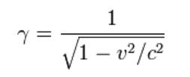

 | v | faktor gama
 | 0 | 1.000000000000000000000000000000
 | 100000 | 1.000000055555560152242833282799
 | 200000 | 1.000000222222296342167169314052
 | 300000 | 1.000000500000374881182096942212
 | 400000 | 1.000000888890073991177587231505
 | 500000 | 1.000001388891782472256863911753
 | 600000 | 1.000002000005999924781008303398
 | 700000 | 1.000002722233338081636588867696
 | 800000 | 1.000003555574518587789611956396
 | 900000 | 1.000004500030375220731571062061
 | 1000000 | 1.000005555601852336167212342843
 | 1100000 | 1.000006722290005312103744472552
 | 1200000 | 1.000008000096001214984653415740
 | 1300000 | 1.000009389021117911511282727588
 | 1400000 | 1.000010889066743846598228628864
 | 1500000 | 1.000012500234380041774784331210
 | 1600000 | 1.000014222525636764515866161673
 | 1700000 | 1.000016055942237303000297288236
 | 1800000 | 1.000018000486014635441733844345
 | 1900000 | 1.000020056158913650534714179230
 | 2000000 | 1.000022222962990481320844082802
 | 2100000 | 1.000024500900411839054982010566
 | 2200000 | 1.000026889973456123428263708774
 | 2300000 | 1.000029390184512534389682514302
 | 2400000 | 1.000032001536081960324509054772
 | 2500000 | 1.000034724030776089875871548429
 | 2600000 | 1.000037557671317633989360729174
 | 2700000 | 1.000040502460540992046844621655
 | 2800000 | 1.000043558401391807777258691203
 | 2900000 | 1.000046725496926303122791068745
 | 3000000 | 1.000050003750312610506512100983
 | 3100000 | 1.000053393164829662609349725244
 | 3200000 | 1.000056893743867636459299319540
 | 3300000 | 1.000060505490928619565238477662
 | 3400000 | 1.000064228409625277649297458993
 | 3500000 | 1.000068062503681520780673963600
 | 3600000 | 1.000072007776933169509447907330
 | 3700000 | 1.000076064233326844643556796655
 | 3800000 | 1.000080231876920411338005578727
 | 3900000 | 1.000084510711883645228681416484
 | 4000000 | 1.000088900742496900164724138449
 | 4100000 | 1.000093401973152218431550863897
 | 4200000 | 1.000098014408353330750856002851
 | 4300000 | 1.000102738052714990146796480985
 | 4400000 | 1.000107572910962971945991739631
 | 4500000 | 1.000112518987935406045153285959
 | 4600000 | 1.000117576288580778509640367702
 | 4700000 | 1.000122744817959707930299373402
 | 4800000 | 1.000128024581244057245044132287
 | 4900000 | 1.000133415583717155783460839302
 | 5000000 | 1.000138917830773799266808055108
 | 5100000 | 1.000144531327919805718806856021
 | 5200000 | 1.000150256080773569777875309228
 | 5300000 | 1.000156092095063842251079222478
 | 5400000 | 1.000162039376631950560181394394
 | 5500000 | 1.000168097931429578295592364157
 | 5600000 | 1.000174267765520985662419661821
 | 5700000 | 1.000180548885081455168233333097
 | 5800000 | 1.000186941296398179801485639473
 | 5900000 | 1.000193445005870040986906133185
 | 6000000 | 1.000200060020006942451686882123
 | 6100000 | 1.000206786345431142493112020020
 | 6200000 | 1.000213623988876143755533121293
 | 6300000 | 1.000220572957187359364183976140
 | 6400000 | 1.000227633257321446791365815443
 | 6500000 | 1.000234804896347640124076860957
 | 6600000 | 1.000242087881446195751777850091
 | 6700000 | 1.000249482219909502589416661067
 | 6800000 | 1.000256987919141193899008612789
 | 6900000 | 1.000264604986657701601870940067
 | 7000000 | 1.000272333430086257877178468334
 | 7100000 | 1.000280173257166449474198088865
 | 7200000 | 1.000288124475749773623078908713
 | 7300000 | 1.000296187093799415990247325681
 | 7400000 | 1.000304361119390694767616878380
 | 7500000 | 1.000312646560710616583378396172
 | 7600000 | 1.000321043426058320591209849226
 | 7700000 | 1.000329551723844856425671423494
 | 7800000 | 1.000338171462593406246810445737
 | 7900000 | 1.000346902650938618606346608431
 | 8000000 | 1.000355745297628162759906444990
 | 8100000 | 1.000364699411521174354788854544
 | 8200000 | 1.000373765001588699519174952002
 | 8300000 | 1.000382942076914583040547768178
 | 8400000 | 1.000392230646694136098062699602
 | 8500000 | 1.000401630720235246485572133679
 | 8600000 | 1.000411142306957712477810673590
 | 8700000 | 1.000420765416394131008814838424
 | 8800000 | 1.000430500058188787448898438015
 | 8900000 | 1.000440346242098321738467348041
 | 9000000 | 1.000450303977992172477229360084
 | 9100000 | 1.000460373275851244656564631441
 | 9200000 | 1.000470554145769463971760160348
 | 9300000 | 1.000480846597953332732799935911
 | 9400000 | 1.000491250642721041685945237987
 | 9500000 | 1.000501766290504024325969112397
 | 9600000 | 1.000512393551845180539316970680
 | 9700000 | 1.000523132437401319094760765438
 | 9800000 | 1.000533982957940271063534964924
 | 9900000 | 1.000544945124343776399200578453
 | 10000000 | 1.000556018947605041446990981058
 | 10100000 | 1.000567204438830959389861163800
 | 10200000 | 1.000578501609240333891648333520
 | 10300000 | 1.000589910470164545230886687932
 | 10400000 | 1.000601431033048660523832040781
 | 10500000 | 1.000613063309449435323017496557
 | 10600000 | 1.000624807311037089974092850753
 | 10700000 | 1.000636663049594421437404889730
 | 10800000 | 1.000648630537016803287997390726
 | 10900000 | 1.000660709785313073894030821975
 | 11000000 | 1.000672900806604648238362642587
 | 11100000 | 1.000685203613126184052362077637
 | 11200000 | 1.000697618217224693637490418041
 | 11300000 | 1.000710144631360654088325645716
 | 11400000 | 1.000722782868108007292562433577
 | 11500000 | 1.000735532940153049707987520378
 | 11600000 | 1.000748394860295320540899410844
 | 11700000 | 1.000761368641447823790713300696
 | 11800000 | 1.000774454296636806205356151622
 | 11900000 | 1.000787651839001535236661766248
 | 12000000 | 1.000800961281794521084975713165
 | 12100000 | 1.000814382638381738743760251964
 | 12200000 | 1.000827915922242405954989408201
 | 12300000 | 1.000841561146969205253753898432
 | 12400000 | 1.000855318326268061923656205181
 | 12500000 | 1.000869187473958810130625352031
 | 12600000 | 1.000883168603974304744497203501
 | 12700000 | 1.000897261730360865428224315110
 | 12800000 | 1.000911466867278942771690708469
 | 12900000 | 1.000925784029002230113292171154
 | 13000000 | 1.000940213229918107629146106774
 | 13100000 | 1.000954754484527864377696459997
 | 13200000 | 1.000969407807446254210503866489
 | 13300000 | 1.000984173213401495772245652915
 | 13400000 | 1.000999050717236826812950312160
 | 13500000 | 1.001014040333908061697343327978
 | 13600000 | 1.001029142078485589806291500281
 | 13700000 | 1.001044355966153487358383245009
 | 13800000 | 1.001059682012209961499138444196
 | 13900000 | 1.001075120232067350301008445967
 | 14000000 | 1.001090670641251678674166214478
 | 14100000 | 1.001106333255403546544926030037
 | 14200000 | 1.001122108090277684766533639049
 | 14300000 | 1.001137995161742288985351478914
 | 14400000 | 1.001153994485780795997698078281
 | 14500000 | 1.001170106078490329437613581831
 | 14600000 | 1.001186329956082809999884375429
 | 14700000 | 1.001202666134884067261623386003
 | 14800000 | 1.001219114631334505816084856633
 | 14900000 | 1.001235675461989327317269271589
 | 15000000 | 1.001252348643517642301503656199
 | 15100000 | 1.001269134192704024499676052073
 | 15200000 | 1.001286032126446512435791191820
 | 15300000 | 1.001303042461759051917624674388
 | 15400000 | 1.001320165215769275590673714760
 | 15500000 | 1.001337400405720057250391619164
 | 15600000 | 1.001354748048969067752977935015
 | 15700000 | 1.001372208162988775015378450917
 | 15800000 | 1.001389780765366666059890121687
 | 15900000 | 1.001407465873805024969556143333
 | 16000000 | 1.001425263506121376977375803108
 | 16100000 | 1.001443173680247600287884779391
 | 16200000 | 1.001461196414231924478599466966
 | 16300000 | 1.001479331726236488009362801677
 | 16400000 | 1.001497579634539336623788585712
 | 16500000 | 1.001515940157533757215446712507
 | 16600000 | 1.001534413313728055783258241718
 | 16700000 | 1.001552999121746001520705249277
 | 16800000 | 1.001571697600327048860435752431
 | 16900000 | 1.001590508768325893385053859674
 | 17000000 | 1.001609432644712471827119770751
 | 17100000 | 1.001628469248572850247569476778
 | 17200000 | 1.001647618599108779946504910185
 | 17300000 | 1.001666880715636809284774244588
 | 17400000 | 1.001686255617590060040811295039
 | 17500000 | 1.001705743324517117187610892870
 | 17600000 | 1.001725343856082695026543660788
 | 17700000 | 1.001745057232066971053541237779
 | 17800000 | 1.001764883472366252092911054206
 | 17900000 | 1.001784822596993196341941256833
 | 18000000 | 1.001804874626076369281690858770
 | 18100000 | 1.001825039579859799587779889407
 | 18200000 | 1.001845317478704755487228794664
 | 18300000 | 1.001865708343088190446223961771
 | 18400000 | 1.001886212193603187259327569336
 | 18500000 | 1.001906829050959402138687437400
 | 18600000 | 1.001927558935983286758641952474
 | 18700000 | 1.001948401869616978032695442380
 | 18800000 | 1.001969357872920074470357576502
 | 18900000 | 1.001990426967067859820303965535
 | 19000000 | 1.002011609173352635338005711674
 | 19100000 | 1.002032904513183941830334333645
 | 19200000 | 1.002054313008087005343327291484
 | 19300000 | 1.002075834679704957608237236855
 | 19400000 | 1.002097469549797281729297537822
 | 19500000 | 1.002119217640240478317537053954
 | 19600000 | 1.002141078973027843446175211284
 | 19700000 | 1.002163053570270134784436777409
 | 19800000 | 1.002185141454195571597551861487
 | 19900000 | 1.002207342647148502479126364051
 | 20000000 | 1.002229657171591403752586302289
 | 20100000 | 1.002252085050103991292758109921
 | 20200000 | 1.002274626305383220525868637196
 | 20300000 | 1.002297280960243286429545150895
 | 20400000 | 1.002320049037616289666630109423
 | 20500000 | 1.002342930560551792495971312746
 | 20600000 | 1.002365925552217262861631752457
 | 20700000 | 1.002389034035897408259074836678
 | 20800000 | 1.002412256034994841868979165156
 | 20900000 | 1.002435591573030082557238529262
 | 21000000 | 1.002459040673641998964171762054
 | 21100000 | 1.002482603360586921326103038155
 | 21200000 | 1.002506279657739307609176648839
 | 21300000 | 1.002530069589091743509357002040
 | 21400000 | 1.002553973178755164497033547377
 | 21500000 | 1.002577990450959077861625701189
 | 21600000 | 1.002602121430050230443953296344
 | 21700000 | 1.002626366140494829082285832555
 | 21800000 | 1.002650724606877208344712926191
 | 21900000 | 1.002675196853900052573749235307
 | 22000000 | 1.002699782906384839975544309709
 | 22100000 | 1.002724482789271620575277665921
 | 22200000 | 1.002749296527619682350973562279
 | 22300000 | 1.002774224146606218965871448745
 | 22400000 | 1.002799265671527884080660442123
 | 22500000 | 1.002824421127800347264269476000
 | 22600000 | 1.002849690540958071949262375711
 | 22700000 | 1.002875073936654981565652633435
 | 22800000 | 1.002900571340663571362483708072
 | 22900000 | 1.002926182778876240675458575424
 | 23000000 | 1.002951908277304182703915103048
 | 23100000 | 1.002977747862078272689245750371
 | 23200000 | 1.003003701559448845870292643667
 | 23300000 | 1.003029769395785919527952501085
 | 23400000 | 1.003055951397578748895966782584
 | 23500000 | 1.003082247591436493294736465032
 | 23600000 | 1.003108658004088216131322042202
 | 23700000 | 1.003135182662382884899443524773
 | 23800000 | 1.003161821593288705045665665239
 | 23900000 | 1.003188574823894896326237358153
 | 24000000 | 1.003215442381409916450252239883
 | 24100000 | 1.003242424293163015391883163829
 | 24200000 | 1.003269520586603347211962500296
 | 24300000 | 1.003296731289300414147191986558
 | 24400000 | 1.003324056428944066610142726859
 | 24500000 | 1.003351496033344503189255192410
 | 24600000 | 1.003379050130433158827258921519
 | 24700000 | 1.003406718748261150508938044368
 | 24800000 | 1.003434501915001053617970683263
 | 24900000 | 1.003462399658945569669299402449
 | 25000000 | 1.003490412008508858576760758297
 | 25100000 | 1.003518538992226094563875449239
 | 25200000 | 1.003546780638752800030033540679
 | 25300000 | 1.003575136976866177818124015175
 | 25400000 | 1.003603608035464445080719997350
 | 25500000 | 1.003632193843567277369288603950
 | 25600000 | 1.003660894430315364544981093786
 | 25700000 | 1.003689709824971076912447642826
 | 25800000 | 1.003718640056918243175232419162
 | 25900000 | 1.003747685155662594524983433075
 | 26000000 | 1.003776845150831098507637761941
 | 26100000 | 1.003806120072172847201841250353
 | 26200000 | 1.003835509949558613129738660064
 | 26300000 | 1.003865014812981293346183520043
 | 26400000 | 1.003894634692555465349528276420
 | 26500000 | 1.003924369618518497304648917634
 | 26600000 | 1.003954219621229215775315424253
 | 26700000 | 1.003984184731169237991821319156
 | 26800000 | 1.004014264978942305717168892443
 | 26900000 | 1.004044460395275173425488901557
 | 27000000 | 1.004074771011016276034411021101
 | 27100000 | 1.004105196857137505261903243081
 | 27200000 | 1.004135737964732877358642326726
 | 27300000 | 1.004166394365019643331038423639
 | 27400000 | 1.004197166089337844852025227738
 | 27500000 | 1.004228053169150758350269825314
 | 27600000 | 1.004259055636044450920962844975
 | 27700000 | 1.004290173521728002370423382672
 | 27800000 | 1.004321406858034393394518701825
 | 27900000 | 1.004352755676919617400244533201
 | 28000000 | 1.004384220010462902550329999940
 | 28100000 | 1.004415799890867377897052392655
 | 28200000 | 1.004447495350459851337632244395
 | 28300000 | 1.004479306421690809614233330649
 | 28400000 | 1.004511233137134196269357744313
 | 28500000 | 1.004543275529488521868870520848
 | 28600000 | 1.004575433631575975823579938151
 | 28700000 | 1.004607707476342648433842441591
 | 28800000 | 1.004640097096859419067982344131
 | 28900000 | 1.004672602526321067983872126206
 | 29000000 | 1.004705223798046720418142285780
 | 29100000 | 1.004737960945480290675391188415
 | 29200000 | 1.004770814002190038038975217205
 | 29300000 | 1.004803783001869010860218622838
 | 29400000 | 1.004836867978335490647623373661
 | 29500000 | 1.004870068965531437754634680459
 | 29600000 | 1.004903385997525377959505021863
 | 29700000 | 1.004936819108509737930035043973
 | 29800000 | 1.004970368332802621580412960611
 | 29900000 | 1.005004033704847143937399778224
 | 30000000 | 1.005037815259212097274144070980
 | 30100000 | 1.005071713030591729065577055735
 | 30200000 | 1.005105727053805519943807667005
 | 30300000 | 1.005139857363799071876542257087
 | 30400000 | 1.005174103995643664077874745999
 | 30500000 | 1.005208466984536030963681696448
 | 30600000 | 1.005242946365799694419251864019
 | 30700000 | 1.005277542174883631531656646985
 | 30800000 | 1.005312254447363162768169786432
 | 30900000 | 1.005347083218939951976267366263
 | 31000000 | 1.005382028525442006383627813193
 | 31100000 | 1.005417090402823898642736821785
 | 31200000 | 1.005452268887166988875492279476
 | 31300000 | 1.005487564014678980583994416520
 | 31400000 | 1.005522975821694586784360581078
 | 31500000 | 1.005558504344675307962120314187
 | 31600000 | 1.005594149620209876161425199825
 | 31700000 | 1.005629911685014254985048864910
 | 31800000 | 1.005665790575931195505177129235
 | 31900000 | 1.005701786329931346486432630627
 | 32000000 | 1.005737898984112144162850199791
 | 32100000 | 1.005774128575699144505506410496
 | 32200000 | 1.005810475142045579133309729514
 | 32300000 | 1.005846938720631911223790666554
 | 32400000 | 1.005883519349067389825336249487
 | 32500000 | 1.005920217065088051455745699059
 | 32600000 | 1.005957031906559384637489529268
 | 32700000 | 1.005993963911474109451660297054
 | 32800000 | 1.006031013117953509805602152483
 | 32900000 | 1.006068179564247433432910838746
 | 33000000 | 1.006105463288734513938038617198
 | 33100000 | 1.006142864329921504662479492254
 | 33200000 | 1.006180382726444388907793836552
 | 33300000 | 1.006218018517067713801793615858
 | 33400000 | 1.006255771740685256432357164158
 | 33500000 | 1.006293642436319801802824258630
 | 33600000 | 1.006331630643123142831996119639
 | 33700000 | 1.006369736400376968532555110869
 | 33800000 | 1.006407959747492197877249964222
 | 33900000 | 1.006446300724008757754290854791
 | 34000000 | 1.006484759369597137279583876079
 | 34100000 | 1.006523335724057055529101489810
 | 34200000 | 1.006562029827318571761907151085
 | 34300000 | 1.006600841719441197241735608259
 | 34400000 | 1.006639771440615005460017528094
 | 34500000 | 1.006678819031160410091274570732
 | 34600000 | 1.006717984531528164993119389692
 | 34700000 | 1.006757267982299142161650706839
 | 34800000 | 1.006796669424185441954477937543
 | 34900000 | 1.006836188898029282867696565518
 | 35000000 | 1.006875826444804111758912767982
 | 35100000 | 1.006915582105614603847243415657
 | 35200000 | 1.006955455921696218624106222705
 | 35300000 | 1.006995447934415421897824671760
 | 35400000 | 1.007035558185270573972047714051
 | 35500000 | 1.007075786715890819422725144250
 | 35600000 | 1.007116133568037641410342075687
 | 35700000 | 1.007156598783603751456894315197
 | 35800000 | 1.007197182404613977624308063241
 | 35900000 | 1.007237884473225042469834988879
 | 36000000 | 1.007278705031725341001447304734
 | 36100000 | 1.007319644122536050900862392155
 | 36200000 | 1.007360701788210466389728026115
 | 36300000 | 1.007401878071434220274227300251
 | 36400000 | 1.007443173015025505989683551888
 | 36500000 | 1.007484586661935743734375137137
 | 36600000 | 1.007526119055248692291115730768
 | 36700000 | 1.007567770238180671071859251242
 | 36800000 | 1.007609540254082336474539260962
 | 36900000 | 1.007651429146436461437019715959
 | 37000000 | 1.007693436958859711793934366142
 | 37100000 | 1.007735563735101980142871980206
 | 37200000 | 1.007777809519046829933586195693
 | 37300000 | 1.007820174354711495467995518993
 | 37400000 | 1.007862658286247325989393175405
 | 37500000 | 1.007905261357939119548632334045
 | 37600000 | 1.007947983614206899360965508095
 | 37700000 | 1.007990825099603471315390379459
 | 37800000 | 1.008033785858817310554513824172
 | 37900000 | 1.008076865936670785117712512147
 | 38000000 | 1.008120065378120822074947682268
 | 38100000 | 1.008163384228259129571370067424
 | 38200000 | 1.008206822532313307050344519666
 | 38300000 | 1.008250380335644624807400759892
 | 38400000 | 1.008294057683750022391677703126
 | 38500000 | 1.008337854622262552695133308589
 | 38600000 | 1.008381771196949605595705179439
 | 38700000 | 1.008425807453714906358754888061
 | 38800000 | 1.008469963438597405414043350902
 | 38900000 | 1.008514239197771944489545603574
 | 39000000 | 1.008558634777550144789870500972
 | 39100000 | 1.008603150224378852684026242059
 | 39200000 | 1.008647785584841471973049920052
 | 39300000 | 1.008692540905658185934612447454
 | 39400000 | 1.008737416233685069144598855928
 | 39500000 | 1.008782411615915863833947696548
 | 39600000 | 1.008827527099479981487206714519
 | 39700000 | 1.008872762731644501243977174454
 | 39800000 | 1.008918118559813725809704010317
 | 39900000 | 1.008963594631528959411070900387
 | 40000000 | 1.009009190994468729840605192294
 | 40100000 | 1.009054907696449454590492678108
 | 40200000 | 1.009100744785424996763367744279
 | 40300000 | 1.009146702309487331206128146732
 | 40400000 | 1.009192780316866100420725160802
 | 40500000 | 1.009238978855929058653373431298
 | 40600000 | 1.009285297975182515983760822564
 | 40700000 | 1.009331737723271116280443493451
 | 40800000 | 1.009378298148977615156240972283
 | 40900000 | 1.009424979301223990191260782012
 | 41000000 | 1.009471781229070996843688590161
 | 41100000 | 1.009518703981717946405183283787
 | 41200000 | 1.009565747608503816223901594640
 | 41300000 | 1.009612912158906583570683324069
 | 41400000 | 1.009660197682543669728261193086
 | 41500000 | 1.009707604229172162035865767393
 | 41600000 | 1.009755131848688813889225457388
 | 41700000 | 1.009802780591130266785171443189
 | 41800000 | 1.009850550506673050321637674642
 | 41900000 | 1.009898441645634470376080571441
 | 42000000 | 1.009946454058471054793244547909
 | 42100000 | 1.009994587795780995875816188345
 | 42200000 | 1.010042842908302374027584846772
 | 42300000 | 1.010091219446914267976467272092
 | 42400000 | 1.010139717462636754774507608090
 | 42500000 | 1.010188337006630909797877393430
 | 42600000 | 1.010237078130198806746875561657
 | 42700000 | 1.010285940884784849913557991385
 | 42800000 | 1.010334925321973775780293181015
 | 42900000 | 1.010384031493492873465811499045
 | 43000000 | 1.010433259451210874502180558920
 | 43100000 | 1.010482609247138618968619994121
 | 43200000 | 1.010532080933429499580711308226
 | 43300000 | 1.010581674562378795556583099824
 | 43400000 | 1.010631390186424116706120912568
 | 43500000 | 1.010681227858146291609386935306
 | 43600000 | 1.010731187630268923527410152019
 | 43700000 | 1.010781269555657724268371566723
 | 43800000 | 1.010831473687322734633653453784
 | 43900000 | 1.010881800078416548060999957670
 | 44000000 | 1.010932248782235198802936793072
 | 44100000 | 1.010982819852218606015981094970
 | 44200000 | 1.011033513341950129671431568568
 | 44300000 | 1.011084329305157680778393114451
 | 44400000 | 1.011135267795712833205357128463
 | 44500000 | 1.011186328867631267769411351765
 | 44600000 | 1.011237512575073216325449720898
 | 44700000 | 1.011288818972343683810777292820
 | 44800000 | 1.011340248113892226200505319866
 | 44900000 | 1.011391800054313616641366024851
 | 45000000 | 1.011443474848347179317897825968
 | 45100000 | 1.011495272550878121720074886980
 | 45200000 | 1.011547193216936646464887417096
 | 45300000 | 1.011599236901698395385551521031
 | 45400000 | 1.011651403660485115665323974099
 | 45500000 | 1.011703693548764659837502222217
 | 45600000 | 1.011756106622150319651609606808
 | 45700000 | 1.011808642936401936296419989958
 | 45800000 | 1.011861302547426122444562679448
 | 45900000 | 1.011914085511275818163312578690
 | 46000000 | 1.011966991884150290914590186730
 | 46100000 | 1.012020021722396467822591148433
 | 46200000 | 1.012073175082508047495366554358
 | 46300000 | 1.012126452021126166158637715853
 | 46400000 | 1.012179852595039175611191240023
 | 46500000 | 1.012233376861183087314088879793
 | 46600000 | 1.012287024876641794435272458941
 | 46700000 | 1.012340796698647293894168797124
 | 46800000 | 1.012394692384579686361689709884
 | 46900000 | 1.012448711991967176260232008644
 | 47000000 | 1.012502855578486737897492275806
 | 47100000 | 1.012557123201963671377257014683
 | 47200000 | 1.012611514920372712822427274659
 | 47300000 | 1.012666030791836924151994026033
 | 47400000 | 1.012720670874629247393272635236
 | 47500000 | 1.012775435227171616503483164706
 | 47600000 | 1.012830323908035623503565147985
 | 47700000 | 1.012885336975942518478177589714
 | 47800000 | 1.012940474489763653664908815699
 | 47900000 | 1.012995736508520483454276472912
 | 48000000 | 1.013051123091384564389727529488
 | 48100000 | 1.013106634297678443346057974850
 | 48200000 | 1.013162270186874325261783269525
 | 48300000 | 1.013218030818596071540582670423
 | 48400000 | 1.013273916252618533917484455742
 | 48500000 | 1.013329926548867554458865924971
 | 48600000 | 1.013386061767420187607058323920
 | 48700000 | 1.013442321968505366314161619812
 | 48800000 | 1.013498707212503679997439576255
 | 48900000 | 1.013555217559947818628529603302
 | 49000000 | 1.013611853071522350688837832422
 | 49100000 | 1.013668613808064389303353891592
 | 49200000 | 1.013725499830562926106836130202
 | 49300000 | 1.013782511200160829645255944342
 | 49400000 | 1.013839647978153069018958376546
 | 49500000 | 1.013896910225987602061081815918
 | 49600000 | 1.013954298005265597382162923168
 | 49700000 | 1.014011811377742544593161255762
 | 49800000 | 1.014069450405326699993224792706
 | 49900000 | 1.014127215150080196792714559706
 | 50000000 | 1.014185105674219933291624329286
 | 50100000 | 1.014243122040116240611951070605
 | 50200000 | 1.014301264310293992920719574613
 | 50300000 | 1.014359532547433051519192304113
 | 50400000 | 1.014417926814368042798264468729
 | 50500000 | 1.014476447174087914149254174845
 | 50600000 | 1.014535093689737932365346750885
 | 50700000 | 1.014593866424617685240150422032
 | 50800000 | 1.014652765442183079969140635512
 | 50900000 | 1.014711790806045232926635435433
 | 51000000 | 1.014770942579971801933425012976
 | 51100000 | 1.014830220827886098078352006269
 | 51200000 | 1.014889625613868417985941050574
 | 51300000 | 1.014949157002155155637979078165
 | 51400000 | 1.015008815057139468507330093416
 | 51500000 | 1.015068599843371943691749947902
 | 51600000 | 1.015128511425559931780071565299
 | 51700000 | 1.015188549868568212986019716482
 | 51800000 | 1.015248715237419441237420869584
 | 51900000 | 1.015309007597293700086993339937
 | 52000000 | 1.015369427013529390890766990196
 | 52100000 | 1.015429973551622788718873380276
 | 52200000 | 1.015490647277228708489360542444
 | 52300000 | 1.015551448256160727012797906355
 | 52400000 | 1.015612376554391182992276299046
 | 52500000 | 1.015673432238051177023407944944
 | 52600000 | 1.015734615373431237728141240950
 | 52700000 | 1.015795926026981321754760756448
 | 52800000 | 1.015857364265311257867097083363
 | 52900000 | 1.015918930155190080810712061066
 | 53000000 | 1.015980623763547807669738176628
 | 53100000 | 1.016042445157473661510039164568
 | 53200000 | 1.016104394404218291825259257166
 | 53300000 | 1.016166471571192442269193634274
 | 53400000 | 1.016228676725968282923417973507
 | 53500000 | 1.016291009936278300074263825081
 | 53600000 | 1.016353471270017294614262937102
 | 53700000 | 1.016416060795240827729912780342
 | 53800000 | 1.016478778580166775213911023457
 | 53900000 | 1.016541624693174439286735832866
 | 54000000 | 1.016604599202805880864275422937
 | 54100000 | 1.016667702177765031379408355861
 | 54200000 | 1.016730933686919247094238016871
 | 54300000 | 1.016794293799297532743253213994
 | 54400000 | 1.016857782584092761979377428361
 | 54500000 | 1.016921400110661233284758964146
 | 54600000 | 1.016985146448522447926166023535
 | 54700000 | 1.017049021667359331999591631757
 | 54800000 | 1.017113025837019124608673337207
 | 54900000 | 1.017177159027512933775483361387
 | 55000000 | 1.017241421309017290752763074124
 | 55100000 | 1.017305812751871485488663893193
 | 55200000 | 1.017370333426581119340426084818
 | 55300000 | 1.017434983403816550762144288456
 | 55400000 | 1.017499762754412895304767516791
 | 55500000 | 1.017564671549371135839123780897
 | 55600000 | 1.017629709859858122555920090235
 | 55700000 | 1.017694877757206350921137527621
 | 55800000 | 1.017760175312914849854450949351
 | 55900000 | 1.017825602598648515595414210111
 | 56000000 | 1.017891159686239443971089713159
 | 56100000 | 1.017956846647686264262233635236
 | 56200000 | 1.018022663555154583292505776626
 | 56300000 | 1.018088610480977873606889261282
 | 56400000 | 1.018154687497656585293270836701
 | 56500000 | 1.018220894677859034160860574048
 | 56600000 | 1.018287232094422067874006643251
 | 56700000 | 1.018353699820350177773775612877
 | 56800000 | 1.018420297928816831145582000318
 | 56900000 | 1.018487026493163583040768571664
 | 57000000 | 1.018553885586901408544235891895
 | 57100000 | 1.018620875283710702774442324881
 | 57200000 | 1.018687995657440392704984333250
 | 57300000 | 1.018755246782109935566040803678
 | 57400000 | 1.018822628731908430665953346761
 | 57500000 | 1.018890141581194841435831222043
 | 57600000 | 1.018957785404498883607971038145
 | 57700000 | 1.019025560276520803171251827735
 | 57800000 | 1.019093466272131154326530122489
 | 57900000 | 1.019161503466372575843479353352
 | 58000000 | 1.019229671934458014703750450280
 | 58100000 | 1.019297971751772724502416167525
 | 58200000 | 1.019366402993873599314156308537
 | 58300000 | 1.019434965736489173693257725972
 | 58400000 | 1.019503660055521176985848796903
 | 58500000 | 1.019572486027042756973060022574
 | 58600000 | 1.019641443727300922361678203742
 | 58700000 | 1.019710533232714766427307040431
 | 58800000 | 1.019779754619877687460416382237
 | 58900000 | 1.019849107965555612409502828086
 | 59000000 | 1.019918593346688995282534051512
 | 59100000 | 1.019988210840391706923924175499
 | 59200000 | 1.020057960523952589326768247702
 | 59300000 | 1.020127842474834567454422540322
 | 59400000 | 1.020197856770675315374319325201
 | 59500000 | 1.020268003489287700347176723881
 | 59600000 | 1.020338282708660004871603632637
 | 59700000 | 1.020408694506955482594889872416
 | 59800000 | 1.020479238962513912625240664056
 | 59900000 | 1.020549916153850711353356928157
 | 60000000 | 1.020620726159657598586250060180
 | 60100000 | 1.020691669058802819591846855474
 | 60200000 | 1.020762744930331811232804284373
 | 60300000 | 1.020833953853466535832694717101
 | 60400000 | 1.020905295907606591399030548928
 | 60500000 | 1.020976771172329211623264200171
 | 60600000 | 1.021048379727389487925393041223
 | 60700000 | 1.021120121652720147409354467527
 | 60800000 | 1.021191997028432885130655449757
 | 60900000 | 1.021264005934817697962557758729
 | 61000000 | 1.021336148452343550729892740492
 | 61100000 | 1.021408424661658598253666241362
 | 61200000 | 1.021480834643590407395663532952
 | 61300000 | 1.021553378479146179103054237203
 | 61400000 | 1.021626056249512748408392326382
 | 61500000 | 1.021698868036058138741850598308
 | 61600000 | 1.021771813920329563529776351061
 | 61700000 | 1.021844893984056090729950483365
 | 61800000 | 1.021918108309146866474748094333
 | 61900000 | 1.021991456977693113472582808754
 | 62000000 | 1.022064940071967242829487076961
 | 62100000 | 1.022138557674423298138322024897
 | 62200000 | 1.022212309867697843657197154243
 | 62300000 | 1.022286196734609520220260492351
 | 62400000 | 1.022360218358159267282303517277
 | 62500000 | 1.022434374821532099275600558030
 | 62600000 | 1.022508666208094663119254619232
 | 62700000 | 1.022583092601398346843666331552
 | 62800000 | 1.022657654085177725278299476486
 | 62900000 | 1.022732350743351226185495761456
 | 63000000 | 1.022807182660021796394289594900
 | 63100000 | 1.022882149919476901800408086274
 | 63200000 | 1.022957252606188971455480896111
 | 63300000 | 1.023032490804815397567040236027
 | 63400000 | 1.023107864600198979587730718777
 | 63500000 | 1.023183374077368146259914283291
 | 63600000 | 1.023259019321537399704880044737
 | 63700000 | 1.023334800418107537467449219548
 | 63800000 | 1.023410717452665874560580050456
 | 63900000 | 1.023486770510986021420762881462
 | 64000000 | 1.023562959679029660264859558083
 | 64100000 | 1.023639285042945212822473877168
 | 64200000 | 1.023715746689068506469766361988
 | 64300000 | 1.023792344703924106497083812428
 | 64400000 | 1.023869079174224205885934679827
 | 64500000 | 1.023945950186869735532013692136
 | 64600000 | 1.024022957828950364245201853919
 | 64700000 | 1.024100102187745164883381221443
 | 64800000 | 1.024177383350722170263225052622
 | 64900000 | 1.024254801405539261338617507135
 | 65000000 | 1.024332356440044611289863496495
 | 65100000 | 1.024410048542276241434478833980
 | 65200000 | 1.024487877800462909405609934765
 | 65300000 | 1.024565844303024109152033815917
 | 65400000 | 1.024643948138570959116577796522
 | 65500000 | 1.024722189395905314057699797559
 | 65600000 | 1.024800568164021763450932667183
 | 65700000 | 1.024879084532105633087439855444
 | 65800000 | 1.024957738589535871653879439691
 | 65900000 | 1.025036530425883496420169649355
 | 66000000 | 1.025115460130912037328698716010
 | 66100000 | 1.025194527794579313351164273627
 | 66200000 | 1.025273733507035878176338883350
 | 66300000 | 1.025353077358626130433094658656
 | 66400000 | 1.025432559439889423913427890511
 | 66500000 | 1.025512179841558957349434422213
 | 66600000 | 1.025591938654562440547124424484
 | 66700000 | 1.025671835970023426654051945661
 | 66800000 | 1.025751871879259979891685361508
 | 66900000 | 1.025832046473786896001456625527
 | 67000000 | 1.025912359845313925887921868707
 | 67100000 | 1.025992812085747996064810649841
 | 67200000 | 1.026073403287191876387396405335
 | 67300000 | 1.026154133541945734364730924426
 | 67400000 | 1.026235002942507135159644349187
 | 67500000 | 1.026316011581570819544140249491
 | 67600000 | 1.026397159552029592077815323137
 | 67700000 | 1.026478446946974099063254470821
 | 67800000 | 1.026559873859694160813660346321
 | 67900000 | 1.026641440383678105519038581406
...

slapova_sila
...
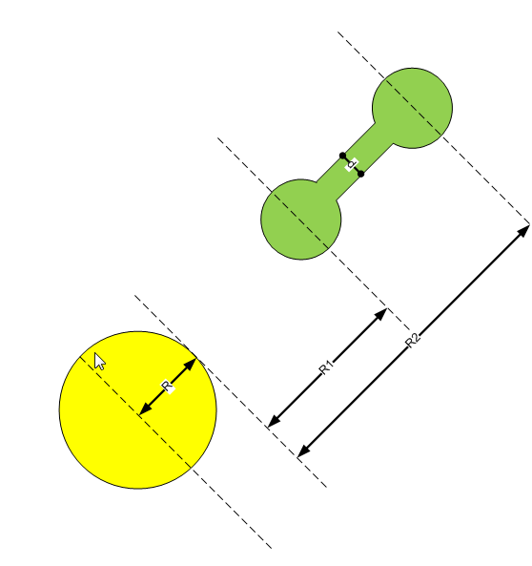
5.97E+24
...
6.38E+06
...

gravitace 2D
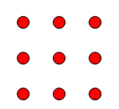
...

stin_kolektoru
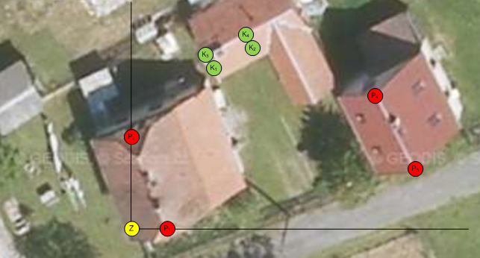
...
 |  | Každý objekt lze popsat jako obdélníkovou překážku, pro složitější tvary dojde ke složení z obdélníků a delková osvětlená plocha kolektorů bude jejich průnikem.
 |  | Hledám zda kolektor leží ve stínovém prostoru obdélníkové překážky
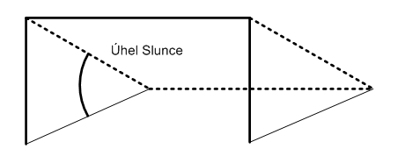

alfa |  | Rovina určující hranici zastíněného a nezastíněného prostoru je jednoznačně určena (úhlem Sluce; vrcholovými body obdélníkové překážky)
beta |  | Rovina určená krajními body kolektoru

 |  | vzájemná pozice 2 rovin v 3D - varianta rovnoběžnosti nepřichází v úvahu, ale je poteba ošetřit (pak je dopadající výkon = 0)
 | varianty | 1) všechny body kolektoru (stačí zkoumat K1-K4) mají z-tovou souřadnici pod hodnotami roviny alfa - stačí zkoumat pro společnou přímku???
 |  | 2) všechny body kolektoru (stačí zkoumat K1-K4) mají z-tovou souřadnici nad hodnotami roviny alfa - stačí zkoumat pro společnou přímku???
 |  | 3) část kolektoru je nad a část pod

EL_PODPIS
...
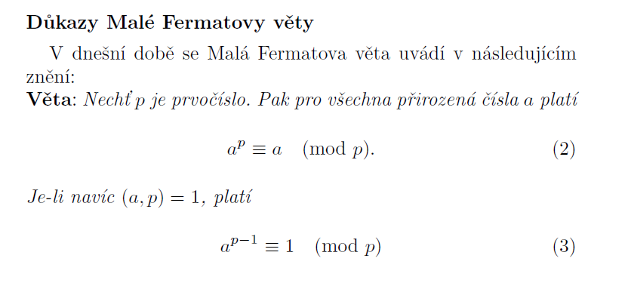
...
53
1
0
0
...

rychlost_molekul


k = 1,38 . 10-23 J . K-1 je Boltzmannova konstanta,

relativní atomová hmotnost (Dusík) | 14.0067 | mu
mu - hmotnostní jednotka | 1.66E-27 | kg
hmotnost molekuly (2 atomy) | 4.65E-26 | kg
Boltzmannova konstanta | 1.38E-23 | J . K-1
Absolutní nula | -2.73E+02 | °C

 | rychlost [m/s]
-200 | 255.19395373
-190 | 272.07857356
-180 | 287.9749058
-170 | 303.0385166
-160 | 317.38799397
-150 | 331.11619545
-140 | 344.29744563
-130 | 356.99233499
-120 | 369.25103035
-110 | 381.11562496
-100 | 392.6218483
-90 | 403.80033673
-80 | 414.67759539
-70 | 425.27673848
-60 | 435.61806719
-50 | 445.71952688
-40 | 455.59707288
-30 | 465.26496643
-20 | 474.73601629
-10 | 484.02177775
0 | 493.13271795
10 | 502.07835413
20 | 510.86737013
30 | 519.50771509
40 | 528.00668766
50 | 536.37100815
60 | 544.60688075
70 | 552.72004734
80 | 560.71583437
90 | 568.59919371
100 | 576.37473857
110 | 584.04677504
120 | 591.61932998
 | teplota [°C] | teplota [K] | rychlost [m/s] | rychlost [km/h]
 | -200 | 73.15 | 255.19395373 | 918.69823341
 | -190 | 83.15 | 272.07857356 | 979.48286483
 | -180 | 93.15 | 287.9749058 | 1036.7096609
 | -170 | 103.15 | 303.0385166 | 1090.9386598
 | -160 | 113.15 | 317.38799397 | 1142.5967783
 | -150 | 123.15 | 331.11619545 | 1192.0183036
 | -140 | 133.15 | 344.29744563 | 1239.4708043
 | -130 | 143.15 | 356.99233499 | 1285.172406
 | -120 | 153.15 | 369.25103035 | 1329.3037093
 | -110 | 163.15 | 381.11562496 | 1372.0162499
 | -100 | 173.15 | 392.6218483 | 1413.4386539
 | -90 | 183.15 | 403.80033673 | 1453.6812122
 | -80 | 193.15 | 414.67759539 | 1492.8393434
 | -70 | 203.15 | 425.27673848 | 1530.9962585
 | -60 | 213.15 | 435.61806719 | 1568.2250419
 | -50 | 223.15 | 445.71952688 | 1604.5902968
 | -40 | 233.15 | 455.59707288 | 1640.1494624
 | -30 | 243.15 | 465.26496643 | 1674.9538792
 | -20 | 253.15 | 474.73601629 | 1709.0496586
 | -10 | 263.15 | 484.02177775 | 1742.4783999
 | 0 | 273.15 | 493.13271795 | 1775.2777846
 | 10 | 283.15 | 502.07835413 | 1807.4820749
 | 20 | 293.15 | 510.86737013 | 1839.1225325
 | 30 | 303.15 | 519.50771509 | 1870.2277743
...

puda_podlaha
...
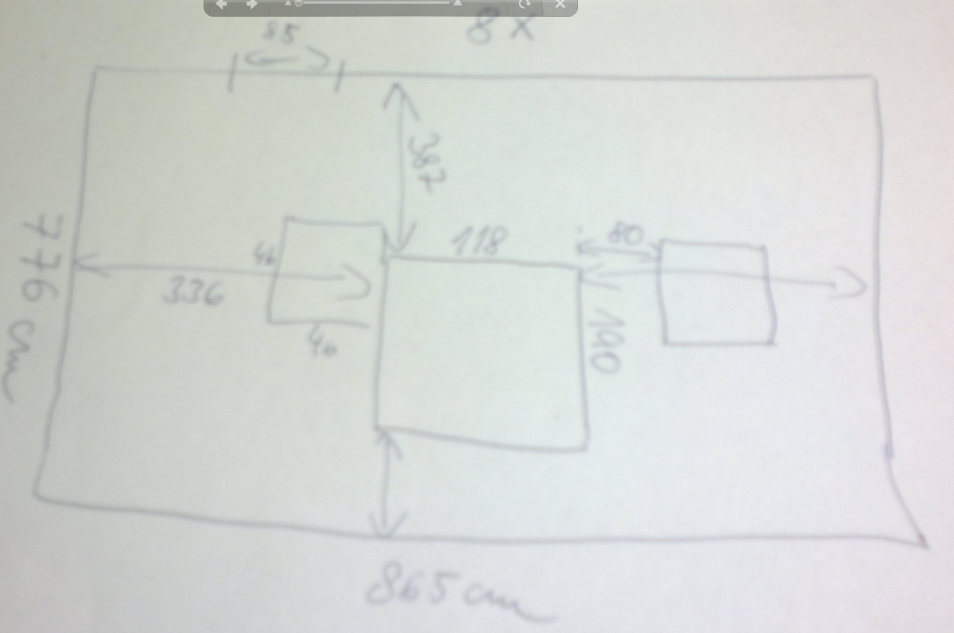
...
25x2500x625 mm | 43,75 m2 | 258.50 Kč
...

energie TNT
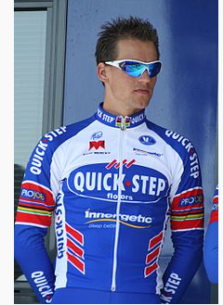
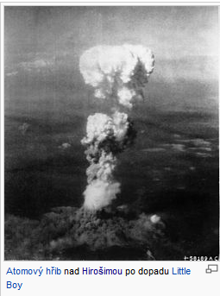
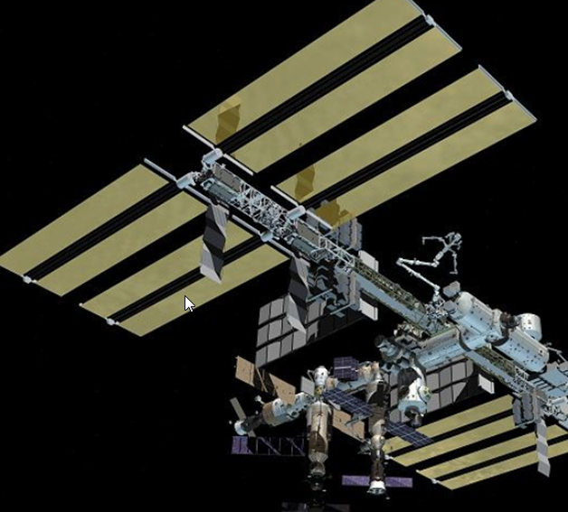
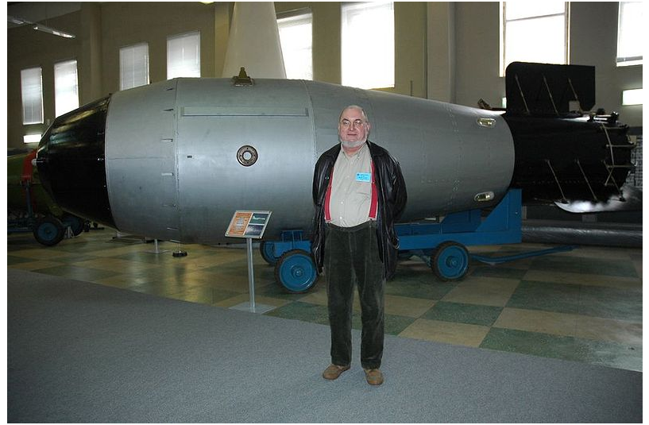
 |  |  |  | energie [J]
 |  |  |  | 4,200,000
 |  |  |  | 4,200,000,000 | t TNT |  | Hirošima | 18 kt TNT
 |  |  |  | 4,200,000,000,000 | kt TNT
 |  |  |  | 4,200,000,000,000,000 | Mt TNT
...
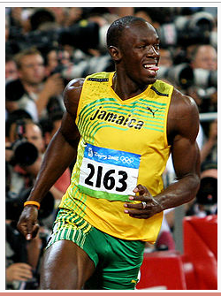
...
 |  |  |  | energie [tun TNT] | energie [k tun TNT] | energie [M tun TNT]
...
 |  |  |  | 0.00
 |  |  |  | 0.01
 |  |  |  | 0.15 | 0.00
 |  |  |  | 1.49 | 0.00
2,000,000 | 25 | 90 | 625,000,000 | 0.15 | 0.00
 |  |  |  | 18,000.00 | 18.00
500,000 | 8000 | 28800 | 16,000,000,000,000 | 3,809.52 | 3.81 | 0.00
 |  |  |  |  |  | 57.00
10,000,000 | 18056 | 65000 | 1,630,015,432,098,765 | 388,098.91 | 388.10 | 0.39
 |  |  |  |  |  | 50.00
2.20E+14 | 18056 | 65000 | 3.5860339506E+22 | 8,538,176,072,898.29 | 8,538,176,072.90 | 8,538,176.07

vyhrevnost
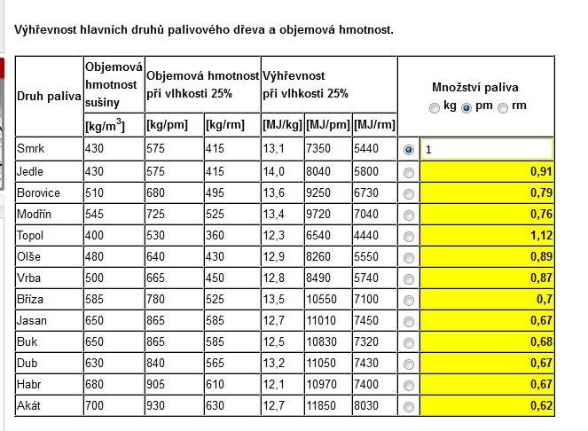
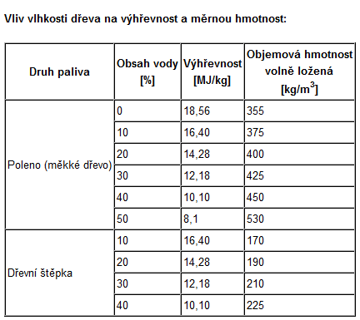
410 kg/m*m*m | 1 | MJ | 4.2 | kWh |  |  | 1 kg dřeva odpovídá |  | 3.3333333333 | kWh |  | 12 | MJ/kg
 | 0.27777777778 | kWh | 15.12 | MJ | 1.1630769231 | kg dřeva |  |  |  |  |  | 3.3333333333 | kWh/kg
 |  |  |  |  |  |  | 1 | kWh | odpovídá | 0.300 | kg dřeva

kampane_ALC
 | GB
1 | 0.00
2 | 0.00
3 | 0.00
4 | 0.00
5 | 0.00
6 | 0.00
7 | 0.00
8 | 0.00
9 | 0.00
10 | 0.00
11 | 0.00
12 | 0.00
13 | 0.01
14 | 0.01
15 | 0.01
16 | 0.01
17 | 0.01
18 | 0.01
19 | 0.01
20 | 0.01
21 | 0.01
22 | 0.01
23 | 0.02
24 | 0.02
25 | 0.02
26 | 0.02
27 | 0.02
28 | 0.02
29 | 0.02
30 | 0.03
31 | 0.03
32 | 0.03
33 | 0.03
34 | 0.03
35 | 0.04
36 | 0.04
37 | 0.04
38 | 0.04
39 | 0.04
40 | 0.05
41 | 0.05
42 | 0.05
43 | 0.05
44 | 0.06
45 | 0.06
46 | 0.06
47 | 0.06
48 | 0.07
49 | 0.07
50 | 0.07
...
souborů
MB |  |  |  |  |  | 153 | obálek | 40
 |  | průměrný soubor |  |  |  | 10 | dokumentů
kB |  | 60 | kB |  |  | 1530 | souborů v listu | 3.825
kB
 | iterace | načítání listu | kB | MB | GB
 | 1 | 60 | 60 | 0.059 | 0.00
 | 2 | 120 | 180 | 0.176 | 0.00
 | 3 | 180 | 360 | 0.352 | 0.00
 | 4 | 240 | 600 | 0.586 | 0.00
 | 5 | 300 | 900 | 0.879 | 0.00
 | 6 | 360 | 1260 | 1.230 | 0.00
 | 7 | 420 | 1680 | 1.641 | 0.00
 | 8 | 480 | 2160 | 2.109 | 0.00
 | 9 | 540 | 2700 | 2.637 | 0.00
 | 10 | 600 | 3300 | 3.223 | 0.00
 | 11 | 660 | 3960 | 3.867 | 0.00
 | 12 | 720 | 4680 | 4.570 | 0.00
 | 13 | 780 | 5460 | 5.332 | 0.01
 | 14 | 840 | 6300 | 6.152 | 0.01
 | 15 | 900 | 7200 | 7.031 | 0.01
 | 16 | 960 | 8160 | 7.969 | 0.01
 | 17 | 1020 | 9180 | 8.965 | 0.01
 | 18 | 1080 | 10260 | 10.020 | 0.01
 | 19 | 1140 | 11400 | 11.133 | 0.01
 | 20 | 1200 | 12600 | 12.305 | 0.01
 | 21 | 1260 | 13860 | 13.535 | 0.01
 | 22 | 1320 | 15180 | 14.824 | 0.01
 | 23 | 1380 | 16560 | 16.172 | 0.02
 | 24 | 1440 | 18000 | 17.578 | 0.02
 | 25 | 1500 | 19500 | 19.043 | 0.02
 | 26 | 1560 | 21060 | 20.566 | 0.02
 | 27 | 1620 | 22680 | 22.148 | 0.02
 | 28 | 1680 | 24360 | 23.789 | 0.02
 | 29 | 1740 | 26100 | 25.488 | 0.02
 | 30 | 1800 | 27900 | 27.246 | 0.03
 | 31 | 1860 | 29760 | 29.063 | 0.03
 | 32 | 1920 | 31680 | 30.938 | 0.03
 | 33 | 1980 | 33660 | 32.871 | 0.03
...

fory
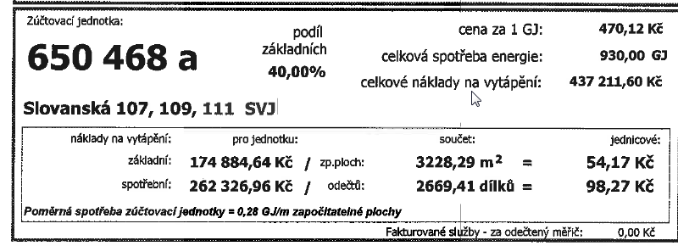
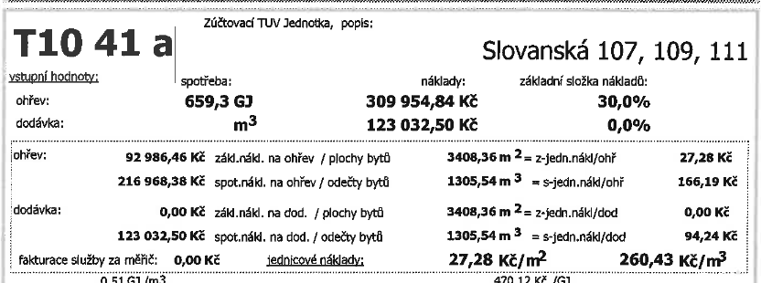

174884.64 | 40% | základní
262326.96 | 60% | spotřební |  |  | 92986.46 | 0.30000002581
 |  |  |  |  | 216968.38 | 0.69999997419
437211.6
 |  |  |  |  | 309954.84
 |  |  | 22.375 | 268500
 |  |  | 9.5 | 114000

 |  |  | 12.875 | 154500

KOMETA
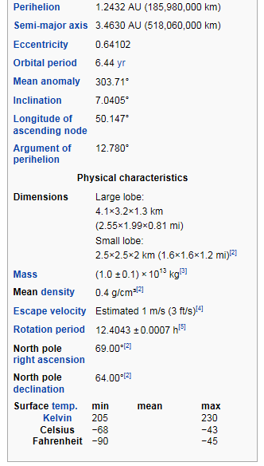
http://en.wikipedia.org/wiki/67P/Churyumov%E2%80%93Gerasimenko

relace neurčitosti

 |  |  |  |  |  |  |  |  |  |  |  |  | c | 3.00E+08 | m/s
 |  |  |  |  |  |  |  |  |  |  |  |  | h/2 | 5.27E-35 | J s
 |  |  |  |  |  |  |  |  |  |  |  |  | t | 1 | s
 |  |  |  |  |  |  |  |  |  |  |  |  | E | 5.27E-35 | J

 | Na jakou dobu může vzniknout částice s danou hmotností?

člověk | m = | 90 | kg | E = | 8.10E+18 | J | E = | 5.06E+37 | eV | t = | 6.51E-54 | s
moucha | m = | 1.00E-05 | kg | E = | 9.00E+11 | J | E = | 5.62E+30 | eV | t = | 5.86E-47 | s
...

zmena_volby
 | (0 - 0,3333) | (0,33 - 0,66) | (0,66 - 1) |  |  | Všechny volby jsou rovnocenné - mohu tedy - Tipuji vždy dveře A
 | Dveře A | Dveře B | Dveře C | náhodné číslo |  | Otevřeny jsou dveře B nebo dveře C (ty jejichž hodnota = 0)
 | 1 | 0 | 0 | 0.18995402068 |  | Jsouli B=0 a C=0, pak otevírám vždy B (toto lze zvolit bez dopadu na výsledek simulace)
 |  |  |  |  |  |  |  | zůstávám | změna | zůstávám [%] | změna [%]
 |  |  |  |  | 22 | 18 | 10 | 22 | 28 | 44% | 56%
 | Výsledky (hodnoty)
1 | 0 | 1 | 0 |  | 0 | 1 | otevřeno
2 | 1 | 0 | 0 |  | 1 | otevřeno | 0
3 | 0 | 0 | 1 |  | 0 | otevřeno | 1
4 | 1 | 0 | 0 |  | 1 | otevřeno | 0
5 | 0 | 1 | 0 |  | 0 | 1 | otevřeno
6 | 0 | 1 | 0 |  | 0 | 1 | otevřeno
7 | 1 | 0 | 0 |  | 1 | otevřeno | 0
8 | 0 | 1 | 0 |  | 0 | 1 | otevřeno
9 | 1 | 0 | 0 |  | 1 | otevřeno | 0
10 | 0 | 0 | 1 |  | 0 | otevřeno | 1
...

